問題記述表_PSKHK320
情報種別：社外秘
会社名：アイテックス株式会社
情報所有者：ビジネスソリューション事業部
問題記述表
 | サブシステム | ユースケース分類 | ユースケース名 | 機能名 | 区分
 | PRO_STAFF-α給与 | 電子申請の義務化 |  |  | CTDソース |  |  |  |  |  | 発生種別 |  |  |  | エラー現象 |  |  |  |  |  |  | 重要度 |  |  | エラー原因
 | 社内レビュー実施日 | 社内レビュー参加者 | お客様レビュー実施日 | お客様レビュー参加者 | ドキュメント作成者 |  | レビュー対象ページ数 | レビュー時間（分） |  | エラー件数 | 1:設計書 | 2:ドキュメント | 3:仕様変更 | 4:試験項目表 | 1:記述漏れ | 2:記述誤り | 3:記述不明確 | 4:標準違反 | 5:再利用誤り | 6:改善 | 7:非エラー | 1:高 | 2:中 | 3:低 | 1:要求の確認不足 | 2:設計条件の確認不足 | 3:実現方式の検討不足 | 4:設計技術の習熟不足 | 5:業務知識の習熟不足 | 6:周知連絡の不徹底 | 7:表現上の配慮不足 | 8:修正ミス
 | 2020/6/11～ | 安田 |  |  | 安田 |  |  |  |  |  | 0 | 0 | 0 | 0 | 0 | 0 | 0 | 0 | 0 | 10 | 0 | 0 | 0 | 0 | 0 | 0 | 0 | 0 | 0 | 0 | 0 | 0

No | レビュー対象 機能名 | 指摘箇所 PGID | 指摘箇所 | 問題点 | 修正内容 検討結果 | 指摘日 | 指摘者 | 修正日 | 修正者 | 発生種別 | エラー現象 | 重要度 | エラー原因
1 | 証明書データ集計処理 | PSKHK320 | ALL | 新規機能なので修正/追記日付は不要 | 修正しました | 2020-06-15 | 安田 | 2020-06-15 | 劉 | 5：ソース | 6:改善 | 4:非エラー | 9:非エラー
2 | 証明書データ集計処理 | PSKHK320 | ALL | SQLの条件がバインド形式になっていない | 修正しました | 2020-06-15 | 安田 | 2020-06-15 | 劉 | 5：ソース | 6:改善 | 4:非エラー | 9:非エラー
3 | 証明書データ集計処理 | PSKHK320 | 該当者抽出SQL | 同じロジックを書かない(4か所同じロジックがある) 詳細設計の前提に書いたこと！ FROM句とWHERE句は実行ボタン押下時の 対象者取得と一緒なので共通化すること！ | 修正しました | 2020-06-15 | 安田 | 2020-06-15 | 劉 | 5：ソース | 6:改善 | 4:非エラー | 9:非エラー
4 | 証明書データ集計処理 | PSKHK320 | 該当者抽出SQL | 暗黙変換している MATAKBとMAKOKYのカラム型はVARCHAR2です STRGIN変数を使用してバインド形式にすること | 修正しました | 2020-06-15 | 安田 | 2020-06-15 | 劉 | 5：ソース | 6:改善 | 4:非エラー | 9:非エラー
5 | 証明書データ集計処理 | PSKHK320 | 該当者抽出SQL | NULLの書き方が正しくない これだと動かない | 修正しました | 2020-06-15 | 安田 | 2020-06-15 | 劉 | 5：ソース | 6:改善 | 4:非エラー | 9:非エラー
6 | 証明書データ集計処理 | PSKHK320 | 該当者抽出SQL | 日付部分が暗黙変換している 開始日付/終了日付の入力は文字型にしているので 日付型の変数に変換して比較すること | 修正しました | 2020-06-15 | 安田 | 2020-06-15 | 劉 | 5：ソース | 6:改善 | 4:非エラー | 9:非エラー
7 | 証明書データ集計処理 | PSKHK320 | 開始日付入力時 | NULLだとValidate_Okにしているのでそこで処理が完了するため該当者人数がゼロにならない | 修正しました | 2020-06-15 | 安田 | 2020-06-15 | 劉 | 5：ソース | 6:改善 | 4:非エラー | 9:非エラー
8 | 証明書データ集計処理 | PSKHK320 | 終了日付入力時 | NULLだとValidate_Okにしているのでそこで処理が完了するため該当者人数がゼロにならない | 修正しました | 2020-06-15 | 安田 | 2020-06-15 | 劉 | 5：ソース | 6:改善 | 4:非エラー | 9:非エラー
9 | 証明書データ集計処理 | PSKHK320 | 実行押下時 | EFGKINTから取得する期間条件の値が暗黙変換している sFROMFGDATEはSTRING変数 日付型変数に変換して使用しないとダメ | 修正しました | 2020-06-15 | 安田 | 2020-06-15 | 劉 | 5：ソース | 6:改善 | 4:非エラー | 9:非エラー
10 | 証明書データ集計処理 | PSKHK320 | 実行押下時 | 勤怠から取得するSELECT句が文字列結合していないので取得できない | 起動する時結合しました？ご確認ください。 直っていない 修正済み | 2020-06-15 | 安田 | 2020-06-15 | 劉 | 5：ソース | 6:改善 | 4:非エラー | 9:非エラー
11 | 証明書データ集計処理 | PSKHK320 | 実行押下時 | 勤怠から取得する条件の年と月が暗黙変換している 年と月のカラム型はINTEGERなのでNUMBER型変数じゃないとダメ | 修正しました | 2020-06-15 | 安田 | 2020-06-15 | 劉 | 5：ソース | 6:改善 | 4:非エラー | 9:非エラー
12 | 証明書データ集計処理 | PSKHK320 | 実行押下時 | 累積条件テーブルから取得する条件値がバインド形式になっていない | 修正しました コロンが無いからSQLエラーになる 修正済み | 2020-06-15 | 安田 | 2020-06-15 | 劉 | 5：ソース | 6:改善 | 4:非エラー | 9:非エラー
13 | 証明書データ集計処理 | PSKHK320 | 実行押下時 | 累積条件テーブルのORDERBY句の書き方がおかしい 実行するとSQLエラーになるはず | 修正しました 直っていない | 2020-06-15 | 安田 | 2020-06-18 | 劉 | 5：ソース | 6:改善 | 4:非エラー | 9:非エラー
14 | 証明書データ集計処理 | PSKHK320 | 実行押下時 | 対象者SQLでメニューパラメータのカラム指定の書き方がおかしい 実行するとSQLエラーになるはず | 修正しました 直っていない 修正済み | 2020-06-15 | 安田 | 2020-06-15 | 劉 | 5：ソース | 6:改善 | 4:非エラー | 9:非エラー
15 | 証明書データ集計処理 | PSKHK320 | 実行押下時 | 暗黙変換している MATAKBとMAKOKYのカラム型はVARCHAR2です STRGIN変数を使用してバインド形式にすること | 修正しました 直っていない | 2020-06-15 | 安田 | 2020-06-15 | 劉 | 5：ソース | 6:改善 | 4:非エラー | 9:非エラー
16 | 証明書データ集計処理 | PSKHK320 | 実行押下時 | NULLの書き方が正しくない これだと動かない | 修正しました 直っていない | 2020-06-15 | 安田 | 2020-06-15 | 劉 | 5：ソース | 6:改善 | 4:非エラー | 9:非エラー
17 | 証明書データ集計処理 | PSKHK320 | 実行押下時 | メインLoopの条件がおかしい 該当人数のLoopではなくて 人のデータの取得をメインLoopにすること | 修正結果をご確認ください。 | 2020-06-15 | 安田 | 2020-06-15 | 劉 | 5：ソース | 6:改善 | 4:非エラー | 9:非エラー
18 | 証明書データ集計処理 | PSKHK320 | 実行押下時 | メインLoopでFetchNextがないので いつまで経ってもデータが作成されない | 修正結果をご確認ください。 直っていない 修正しました | 2020-06-15 | 安田 | 2020-06-15 | 劉 | 5：ソース | 6:改善 | 4:非エラー | 9:非エラー
19 | 証明書データ集計処理 | PSKHK320 | 実行押下時 | 渡す変数の型が違うのでPLSQLが強制終了する | 修正しました | 2020-06-15 | 安田 | 2020-06-15 | 劉 | 5：ソース | 6:改善 | 4:非エラー | 9:非エラー
20 | 証明書データ集計処理 | PSKHK320 | 実行押下時 | DELETE文のPrepareはメインLoopに入る前に事前にしておくと | 修正しました | 2020-06-15 | 安田 | 2020-06-15 | 劉 | 5：ソース | 6:改善 | 4:非エラー | 9:非エラー
21 | 証明書データ集計処理 | PSKHK320 | 実行押下時 | DELETE文の条件値が暗黙変換している | 修正しました | 2020-06-15 | 安田 | 2020-06-15 | 劉 | 5：ソース | 6:改善 | 4:非エラー | 9:非エラー
22 | 証明書データ集計処理 | PSKHK320 | 実行押下時 | 給与累積から取得する条件値が暗黙変換している | 修正しました | 2020-06-15 | 安田 | 2020-06-15 | 劉 | 5：ソース | 6:改善 | 4:非エラー | 9:非エラー
23 | 証明書データ集計処理 | PSKHK320 | 実行押下時 | 給与明細から取得する条件値が暗黙変換している | 修正しました | 2020-06-15 | 安田 | 2020-06-15 | 劉 | 5：ソース | 6:改善 | 4:非エラー | 9:非エラー
24 | 証明書データ集計処理 | PSKHK320 | 実行押下時 | 給与明細から取得する条件カラムがおかしい | 修正しました 直っていない 修正しました | 2020-06-15 | 安田 | 2020-06-16 | 劉 | 5：ソース | 6:改善 | 4:非エラー | 9:非エラー
25 | 証明書データ集計処理 | PSKHK320 | 実行押下時 | 証明書勤怠を作成するLoopが終わる条件の書き方がおかしい これだとLoopは抜けない | LOOPご確認ください。 | 2020-06-15 | 安田 | 2020-06-16 | 劉 | 5：ソース | 6:改善 | 4:非エラー | 9:非エラー
26 | 証明書データ集計処理 | PSKHK320 | 実行押下時 | 証明書勤怠を作成するLoop内の処理を休業開始と60歳到達時で2回書いている 1つにまとめること | LOOPご確認ください。 直っていない 修正しました | 2020-06-15 | 安田 | 2020-06-16 | 劉 | 5：ソース | 6:改善 | 4:非エラー | 9:非エラー
27 | 証明書データ集計処理 | PSKHK320 | 画面起動時 | KTACNTLのSQLのバインド変数部分がおかしい コロンが無いのでSQLエラーになる | 修正しました。 | 2020-06-16 | 安田 | 2020-06-17 | 劉 | 5：ソース | 6:改善 | 4:非エラー | 9:非エラー
28 | 証明書データ集計処理 | PSKHK320 | 画面起動時 | KCFCALDから取得する際のORDERBY句がおかしい 'があるのでSQLエラーになる | 修正しました。 | 2020-06-16 | 安田 | 2020-06-17 | 劉 | 5：ソース | 6:改善 | 4:非エラー | 9:非エラー
29 | 証明書データ集計処理 | PSKHK320 | 画面起動時 | KCFCALDから取得するSQLを複数書いている 同じSQLで条件だけが違うだけなので累積と明細でそれぞれ1つにまとめること | 修正しました。 | 2020-06-16 | 安田 | 2020-06-17 | 劉 | 5：ソース | 6:改善 | 4:非エラー | 9:非エラー
30 | 証明書データ集計処理 | PSKHK320 | 画面起動時 | 画面起動した後に該当人数が集計されない 画面起動時は休業開始が選択された状態にすること | 修正しました。ご確認ください。 | 2020-06-16 | 安田 | 2020-06-17 | 劉 | 5：ソース | 6:改善 | 4:非エラー | 9:非エラー
31 | 証明書データ集計処理 | PSKHK320 | 実行押下時 | メッセージが保守になっている 集計にする | 修正しました。 | 2020-06-16 | 安田 | 2020-06-17 | 劉 | 5：ソース | 6:改善 | 4:非エラー | 9:非エラー
32 | 証明書データ集計処理 | PSKHK320 | 実行押下時 | No26が中途半端に直させている | 半分やり方調査中 | 2020-06-16 | 安田 | 2020-06-17 | 劉 | 5：ソース | 6:改善 | 4:非エラー | 9:非エラー
33 | 証明書データ集計処理 | PSKHK320 | 実行押下時 | 休業開始を16回Loopする回数を変数で定義しているが使用していない 意味がない 60歳到達時も同様 | 修正しました。 直っていない nBACKMONTH変数を使いまわしすること 修正しました。 | 2020-06-16 | 安田 | 2020-06-18 | 劉 | 5：ソース | 6:改善 | 4:非エラー | 9:非エラー
34 | 証明書データ集計処理 | PSKHK320 | 実行押下時 | 累積から取得するSQLをコンパイルする際の条件の値がおかしい | コンパイル条件書き方調査中です。 | 2020-06-16 | 安田 | 2020-06-18 | 劉 | 5：ソース | 6:改善 | 4:非エラー | 9:非エラー
35 | 証明書データ集計処理 | PSKHK320 | 実行押下時 | 累積/当月からデータが取得できない FetchNextがない | 修正しました。 | 2020-06-16 | 安田 | 2020-06-18 | 劉 | 5：ソース | 6:改善 | 4:非エラー | 9:非エラー
36 | 証明書データ集計処理 | PSKHK320 | 実行押下時 | 通手割振/当月通手からデータが取得できない FetchNextがない | 修正しました。 | 2020-06-16 | 安田 | 2020-06-18 | 劉 | 5：ソース | 6:改善 | 4:非エラー | 9:非エラー
37 | 証明書データ集計処理 | PSKHK320 | 実行押下時 | パラメータファイル結合カラムがGsPara_Colの時に同じSQLは書かない | 修正しました。 | 2020-06-18 | 安田 | 2020-06-18 | 劉 | 5：ソース | 6:改善 | 4:非エラー | 9:非エラー
38 | 証明書データ集計処理 | PSKHK320 | 実行押下時 | 雇保証明書明細ファイルを削除するのにFetchNextはいらない | 修正しました。 | 2020-06-18 | 安田 | 2020-06-18 | 劉 | 5：ソース | 6:改善 | 4:非エラー | 9:非エラー
39 | 証明書データ集計処理 | PSKHK320 | 実行押下時 | 雇保証明書明細ファイルを作成する箇所が証明書の選択値とあっていない | 修正しました。 | 2020-06-18 | 安田 | 2020-06-18 | 劉 | 5：ソース | 6:改善 | 4:非エラー | 9:非エラー
40 | 証明書データ集計処理 | PSKHK320 | 実行押下時 | 雇保証明書明細ファイルを作成するのにFetchNextはいらない | 修正しました。 | 2020-06-18 | 安田 | 2020-06-18 | 劉 | 5：ソース | 6:改善 | 4:非エラー | 9:非エラー
41 | 証明書データ集計処理 | PSKHK320 | 実行押下時 | メインLoopのSqlで同じ部分を重複して書いている 1つにまとめること | 修正しました。 | 2020-06-18 | 安田 | 2020-06-19 | 劉 | 5：ソース | 6:改善 | 4:非エラー | 9:非エラー
42 | 証明書データ集計処理 | PSKHK320 | 実行押下時 | 累積条件テーブルから取得する際の値に計算条件区分が足りない | 修正しました。 | 2020-06-18 | 安田 | 2020-06-19 | 劉 | 5：ソース | 6:改善 | 4:非エラー | 9:非エラー
43 | 証明書データ集計処理 | PSKHK320 | 実行押下時 | 実行時の確認でいいえを選択しても処理がストップしない | 修正しました。 | 2020-06-18 | 安田 | 2020-06-19 | 劉 | 5：ソース | 6:改善 | 4:非エラー | 9:非エラー
44 | 証明書データ集計処理 | PSKHK320 | 実行押下時 | 休業のMAX行ができないと思われる | 初期値nCountLoop = 0 Set nMaxCount = 16 If nMaxCount <= nCountLoop break 16回実行されます | 2020-06-18 | 安田 | 2020-06-19 | 劉 | 5：ソース | 6:改善 | 4:非エラー | 9:非エラー
45
46
47
48
49
50
51
52
53
54
55
56
57
58
59

 | 【注意事項】
 | ※誤字脱字は記入不要です。レビュー中に直接修正して下さい。
 | ※6行目（レビュー実施日～）を「レビュー実施結果」ファイルに値の貼り付けして下さい。

 | ※オレンジは計算式ですので、入力は不要です。
 | ※レビュー対象ページ数：表紙や修正履歴など、機能に関係ないシートは除いて、印刷時のページ数をカウントして下さい。
 | ※発生種別「3:仕様変更」の場合は、エラーではないため、エラー現象、エラー原因は入力不要です。
 | ※エラー現象「7:非エラー」の場合は、エラーではないため、重要度とエラー原因は入力不要です。
 | ※レビューを複数回（２回目やり直しやお客様レビューなど）実施した場合は、、レビュー実施結果のフォルダやファイルを分けて管理・集計して下さい。

PSKHK320
No
1
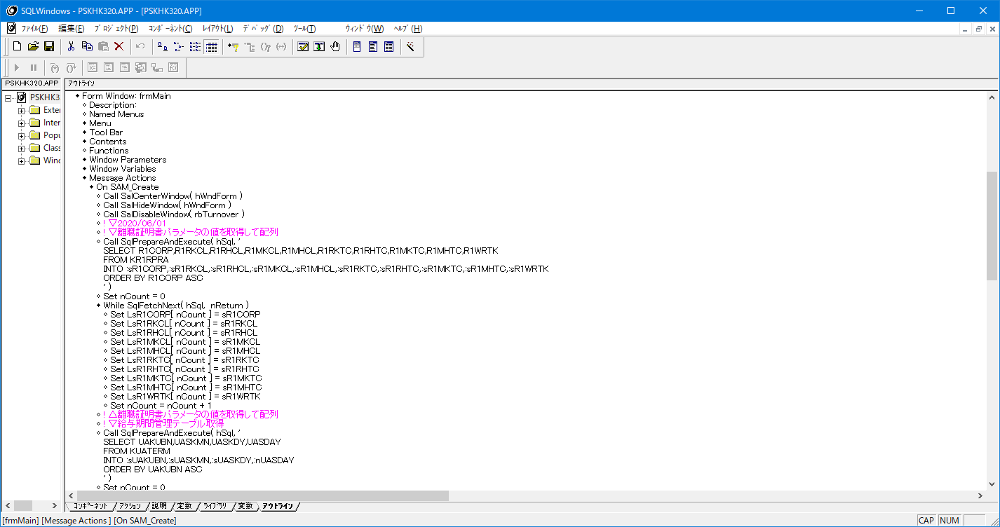

新規機能なので修正/追記日付は不要

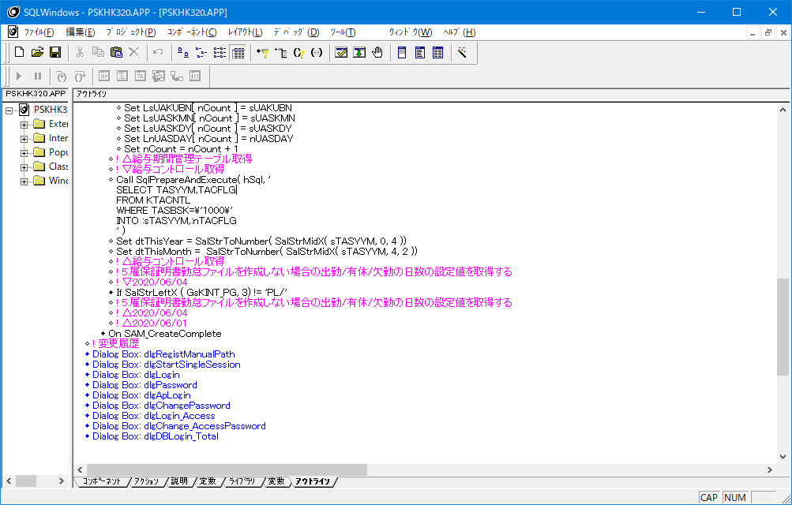
No
2

比較値は直接書かない！
バインド形式にすること！
詳細設計の前提部分に書いたことです

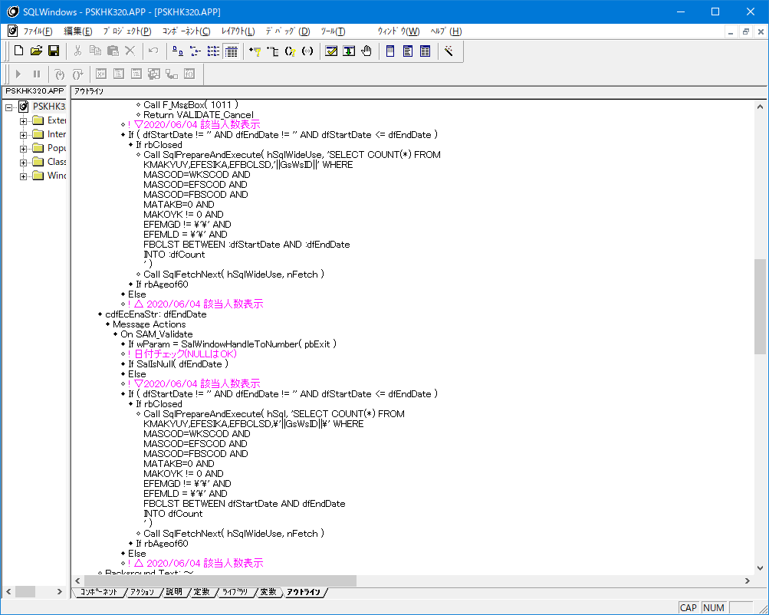
No
3,4,5,6

暗黙変換している
MATAKBとMAKOKYのカラム型はVARCHAR2です
STRGIN変数を使用してバインド形式にすること

同じロジックを書かない(4か所同じロジックがある)
詳細設計の前提に書いたこと！
FROM句とWHERE句は実行ボタン押下時の
対象者取得と一緒なので共通化すること！

日付部分が暗黙変換している
開始日付/終了日付の入力は文字型にしているので
日付型の変数に変換して比較すること

NULLの書き方が正しくない
これだと動かない

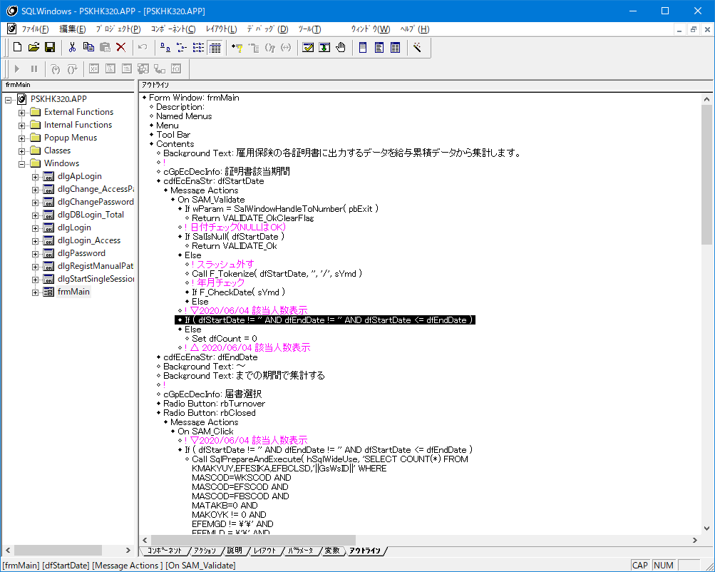
No
7,8

2020/06/16追記
ここにも無いと該当人数がゼロにならない
なので下のロジックは共通ロジックとして関数にする
必要ある

NULLだとValidate_Okにしているのでそこで処理が完了するため該当者人数がゼロにならない
ここにロジックを書くのはダメ
動かない

No
9
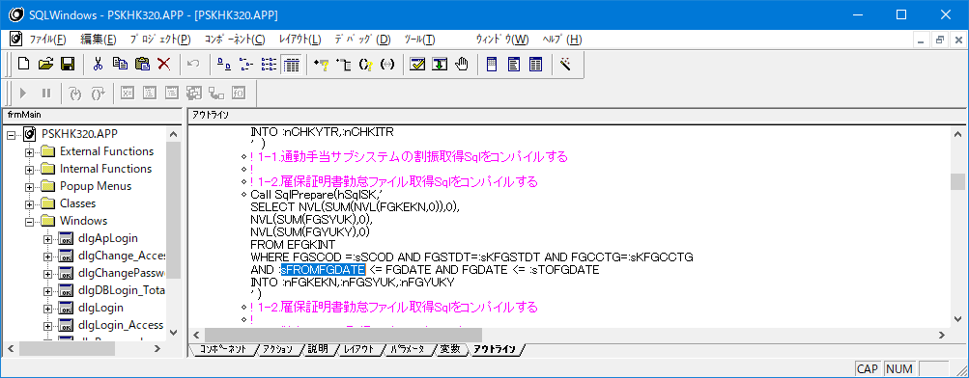

暗黙変換している

EFGKINTから取得する期間条件の値が暗黙変換している
sFROMFGDATEはSTRING変数
日付型変数に変換して使用しないとダメ

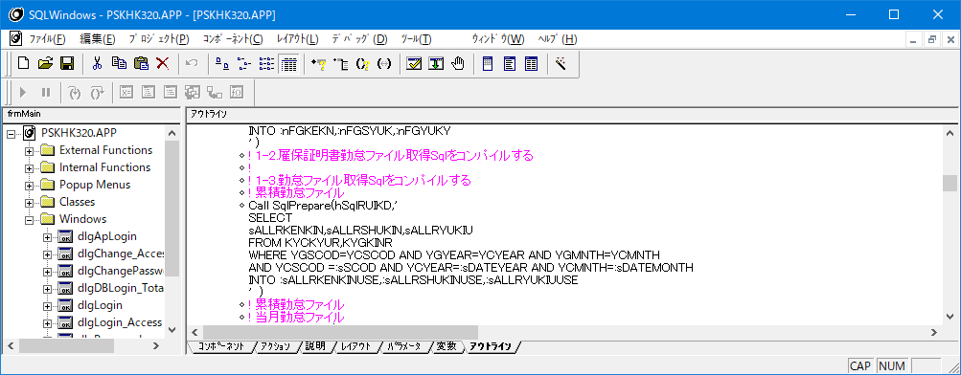
No
10,11
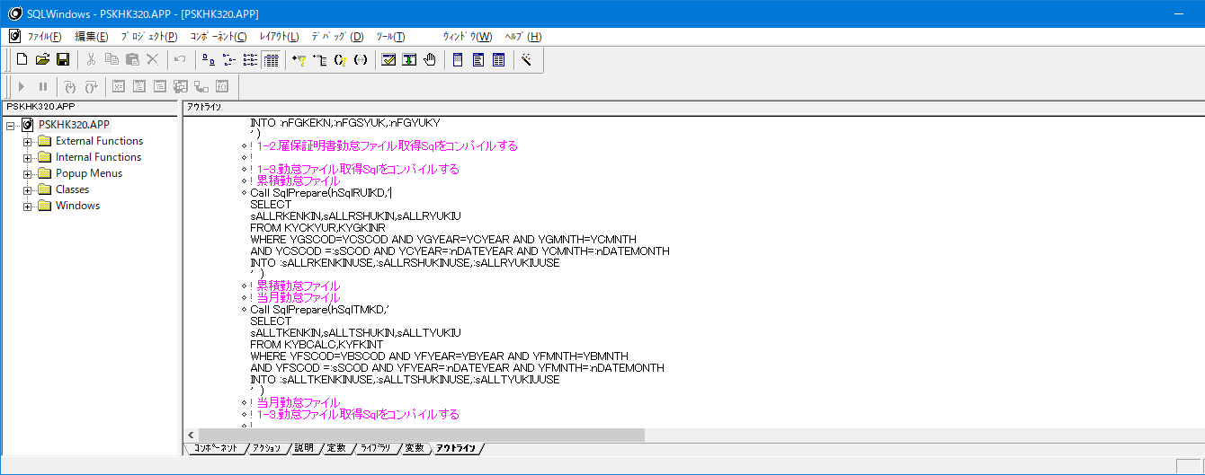

2020/06/16
select ||sALLRKEKIN||','||sALLRSHUKIN||','||sALLRYUKIU||'
FROM・・・
との記述にしないとおかしい

勤怠から取得するSELECT句が文字列結合していないので取得できない

暗黙変換している
年と月のカラム型はINTEGERなのでNUMBER型変数じゃないとダメ

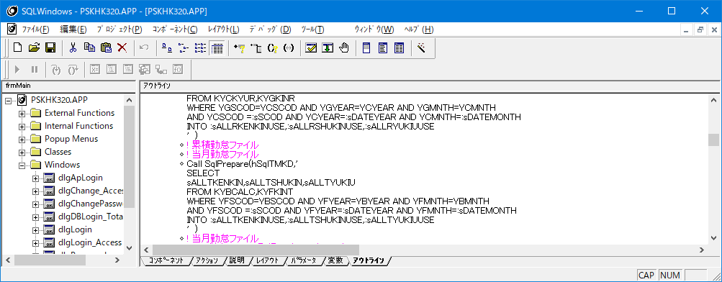

上と同じ

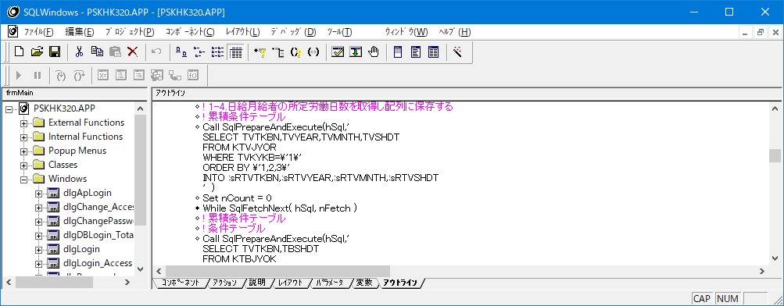
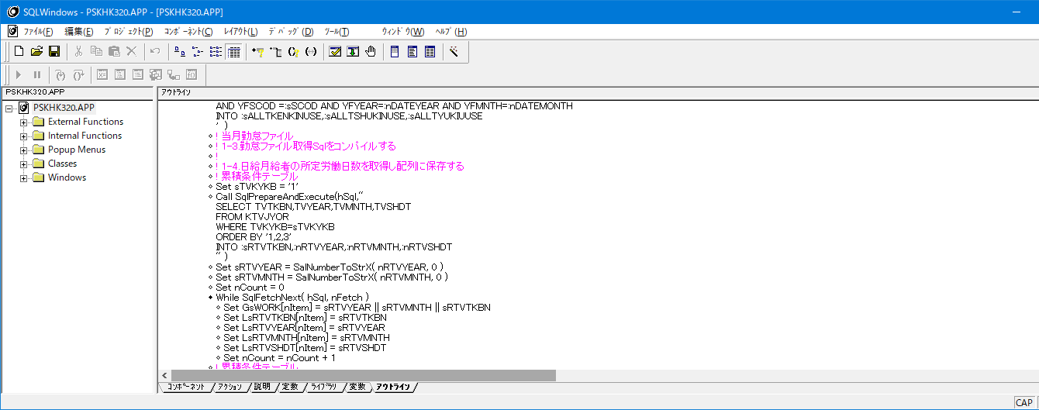
No
12,13

バインド形式にすること

2020/06/16
コロンがない

記述がおかしい

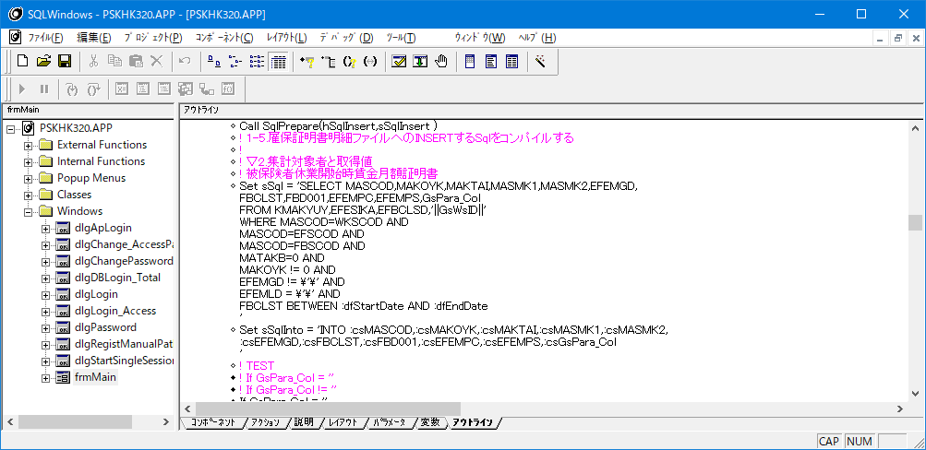
No
14,15,16

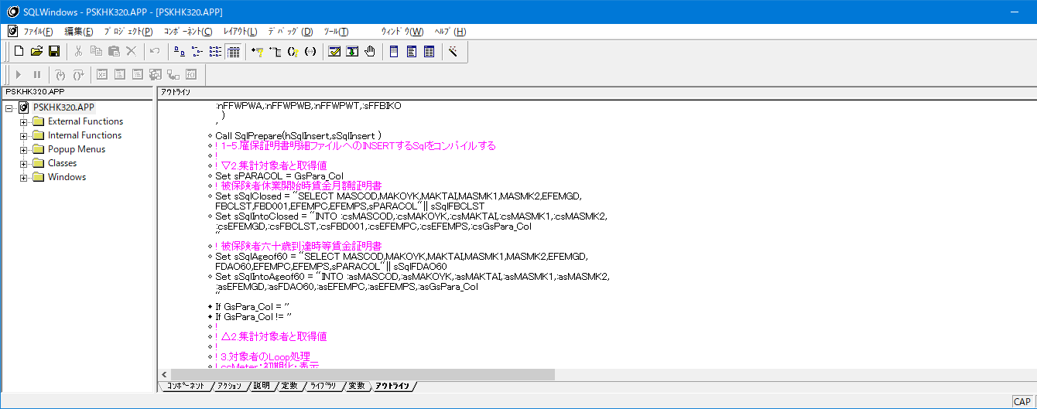

記述がおかしい

2020/06/16
記述がおかしい
,'||sPARACOL||sSqlFBCLST
としないとダメ

NULLの記述がおかしい
MATAKBとMAKOYKとFBCLSTの条件値が暗黙変換
該当人数のFROM句とWHERE句と一緒なので共通にすること

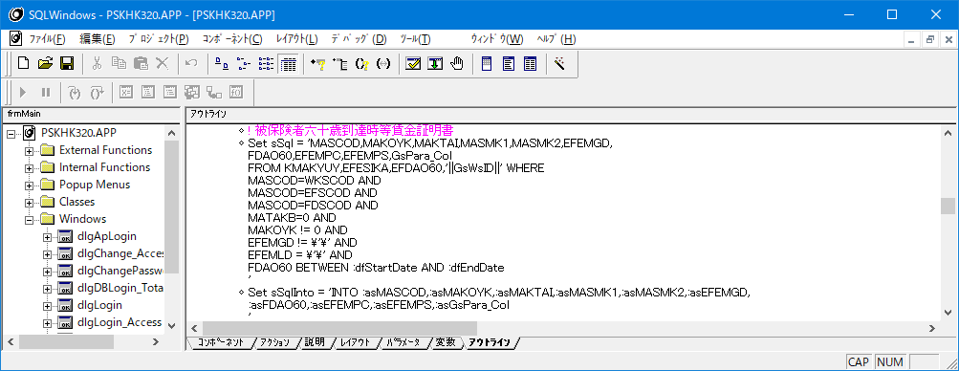

記述がおかしい

NULLの記述がおかしい
MATAKBとMAKOYKとFBCLSTの条件値が暗黙変換
該当人数のFROM句とWHERE句と一緒なので共通にすること

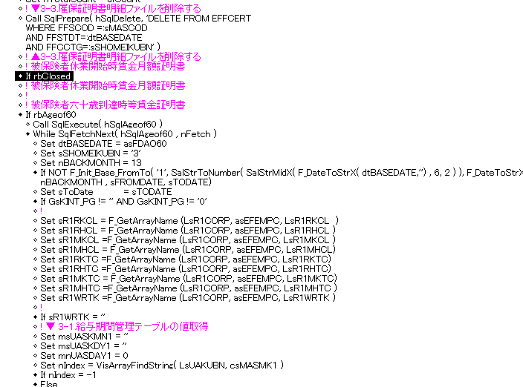
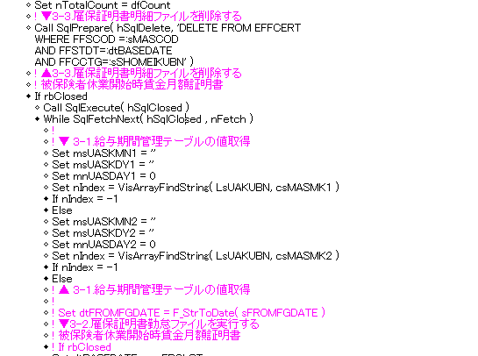
LOOP仕方正しいですか？
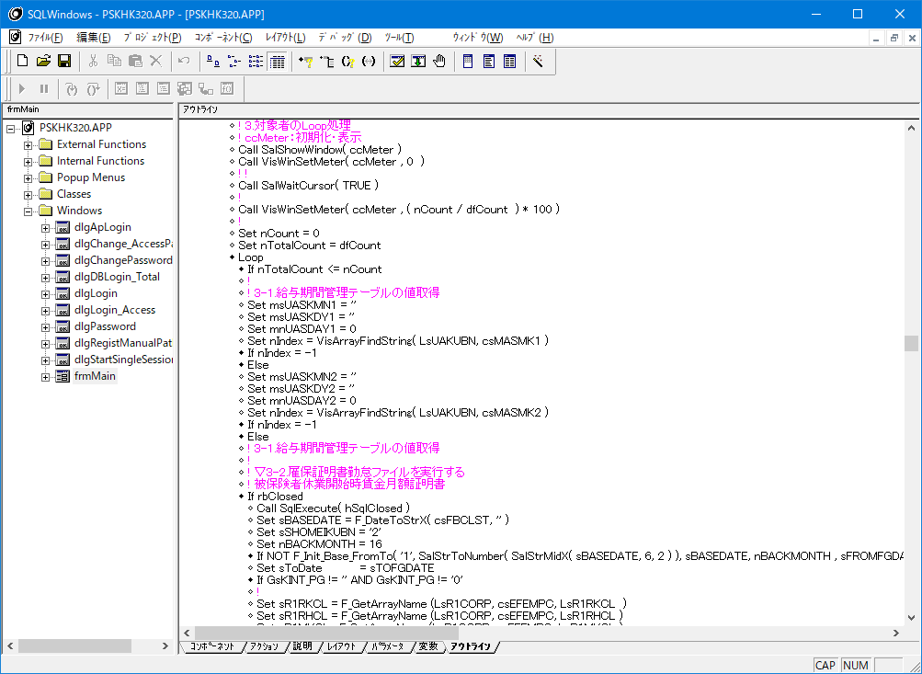
No
17,18
LOOP仕方正しいですか？

正しいですが
休業開始と60歳到達時
でLoopで分ける必要ありません。

該当人数のLoopではなくて
人のデータの取得をメインLoopにすること

メインLoopでFetchNextがないので
いつまで経ってもデータが作成されない

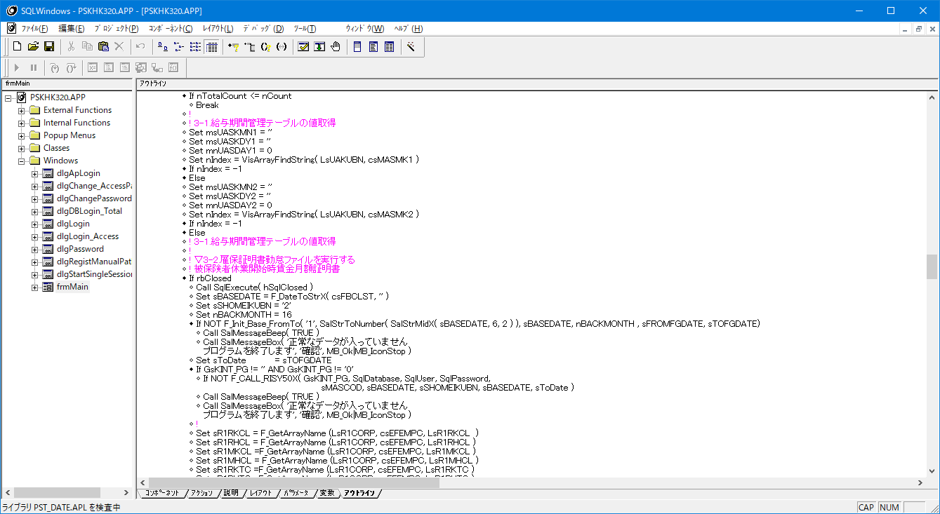
No
20

渡す変数の型が違うのでPLSQLが強制終了する

No
21,22
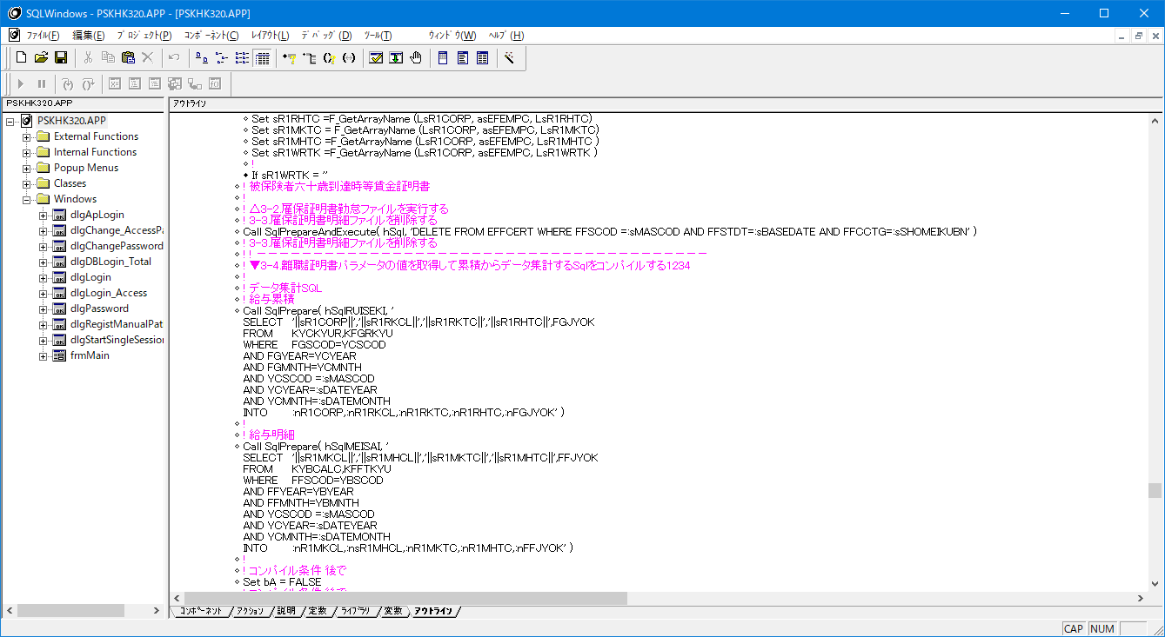

DELETE文のPrepareはメインLoopに入る前に事前にしておくと
暗黙変換している

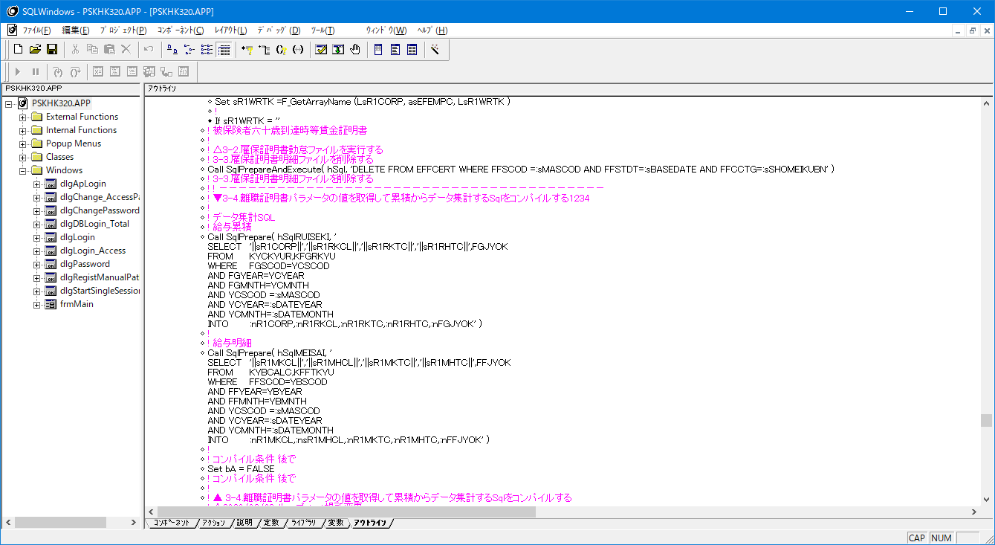
No
23,24

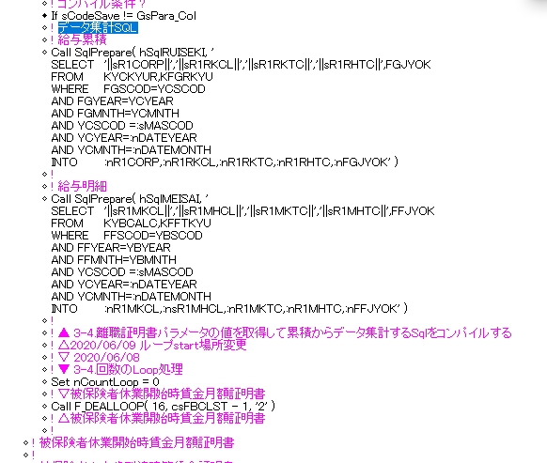

ご確認ください。

暗黙変換している

ここが違います。
AND YBSCOD =:sMASOD
AND YBYEAR=:nDATEYEAR
AND YBMNTH=:nDATEMONTH
にしないとSQLエラーになります。

暗黙変換している

カラム名がおかしい
SQLエラーになるはず

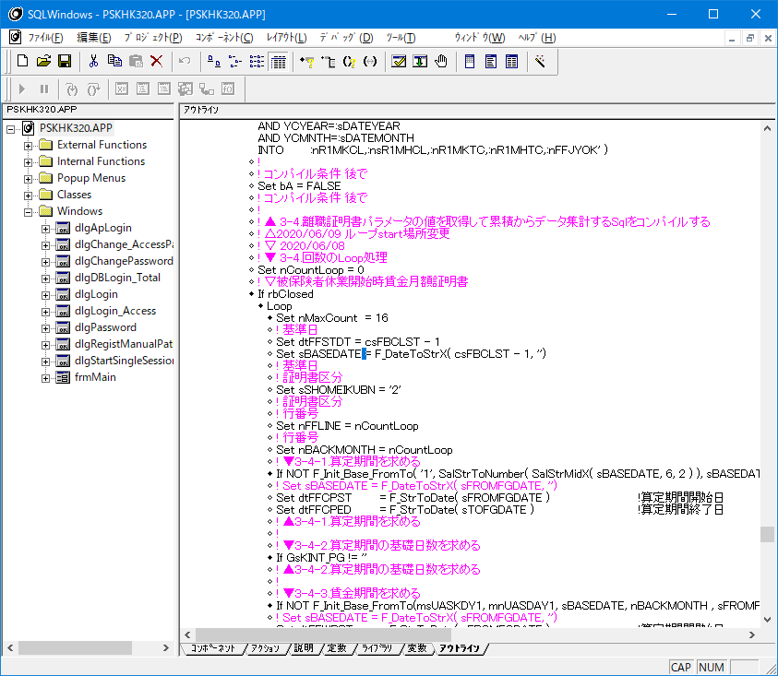
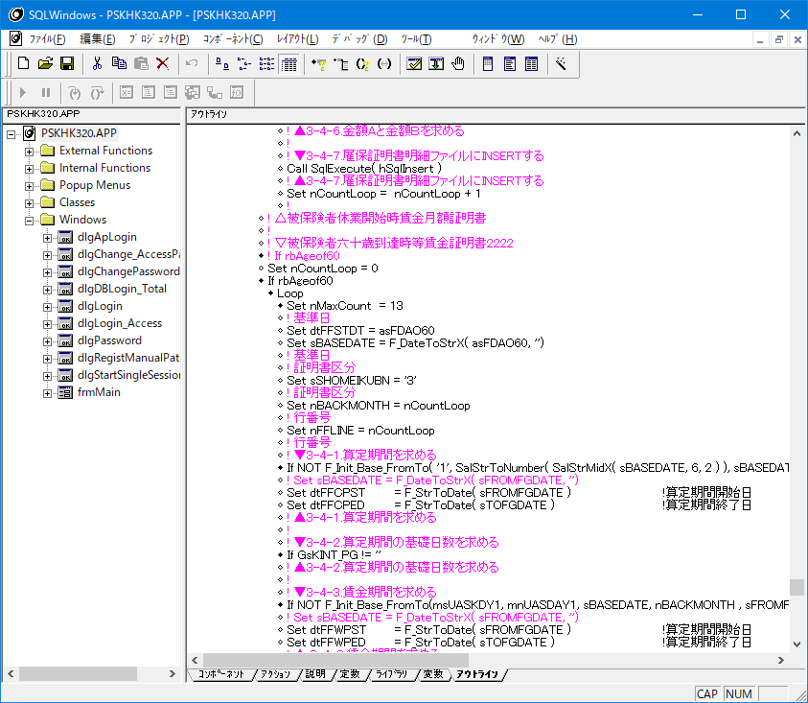
No
25,26

ご確認ください。

Loopを抜ける書き方がおかしい
2020/06/16追記
SET文の下にBreakはおかしい
Set nMaxCount = 16 ←不要
If nMaxCount <= nCountLoop
Break

ここだけ共通にしても意味ありません。
下記の
Call SqlExecute( hSqlClosed )
While SqlFetchNext( hSqlClosed , nFetch )
から共通ロジックになるはずです。
対象者のSQLと16回と13回Loopが違うだけ
対象者のSQLハンドルを同じにすれば一緒にできます。
rbClosedの場合は16回Loop
If rbAgeof60の場合は13回Loop
で制御すれば共通ロジックにすることができます。

同じロジックでLoop回数が違うだけ
一つにまとめること

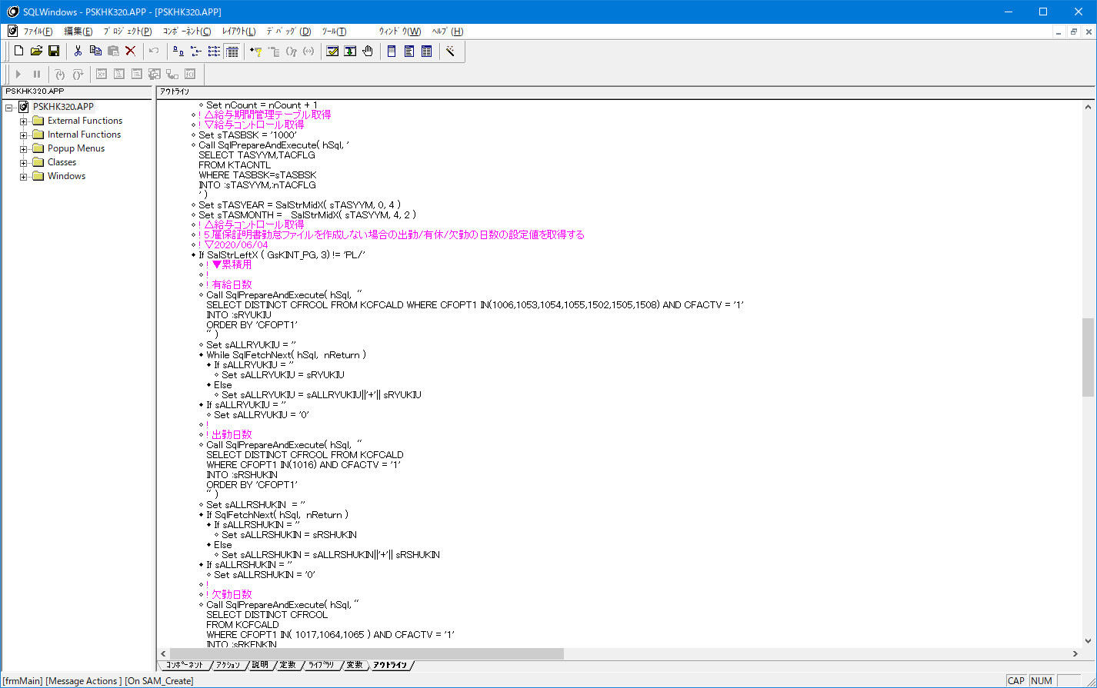
No
27,28,29

コロンがない

バインド変数になっていない
他も同様

' いらない
他も同様

INの値が違うだけで同じSQL
1つにまとめること

' いらない

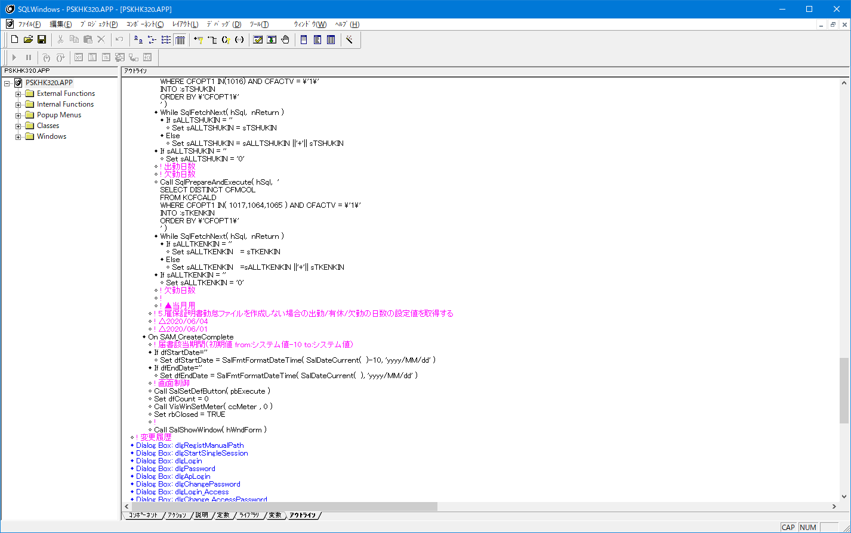
No
30

rbCloseのSAM_Clickに処理に
SalSendMsgで飛ばすこと

No
31
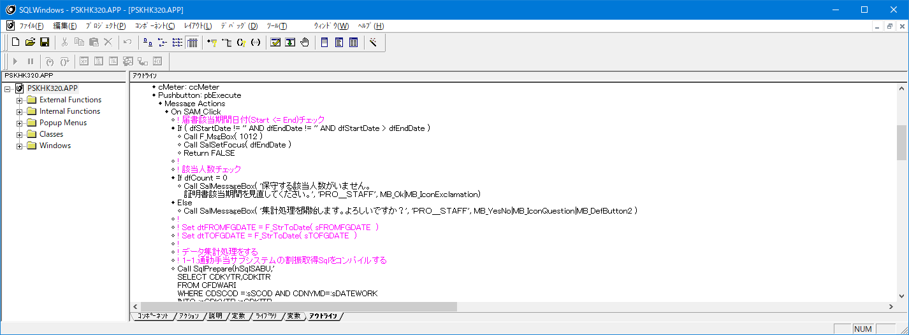

保守になってる
集計

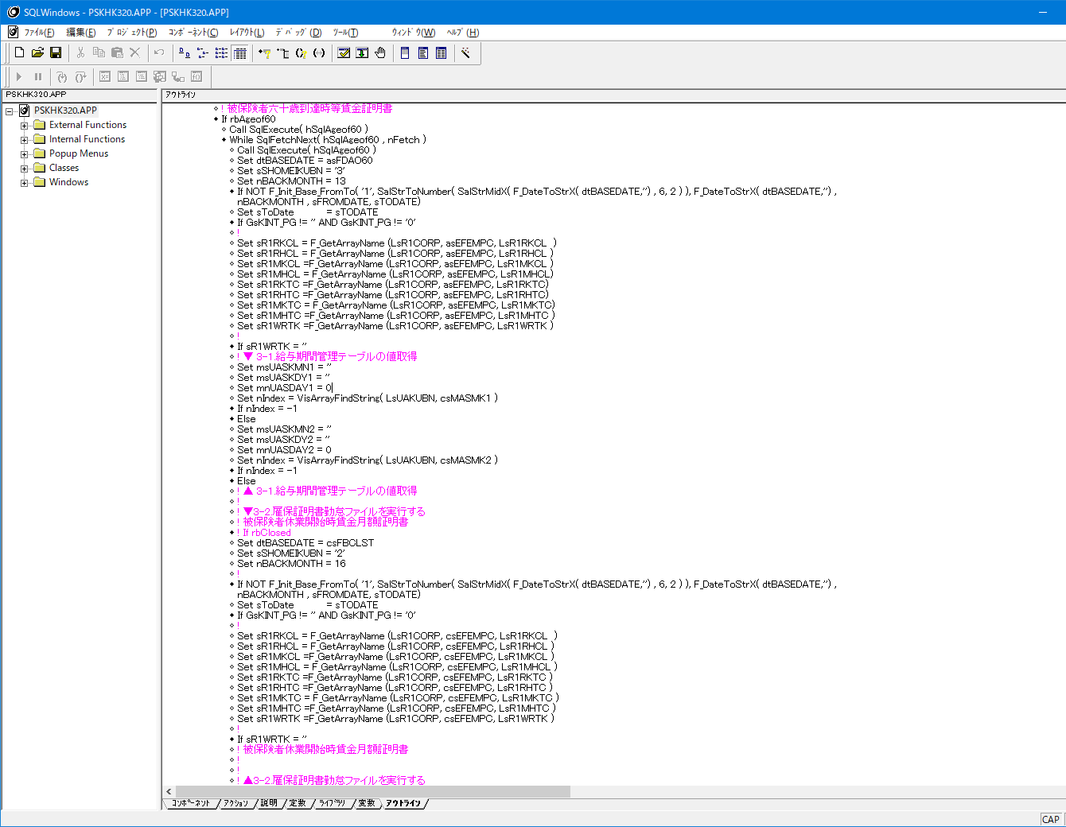
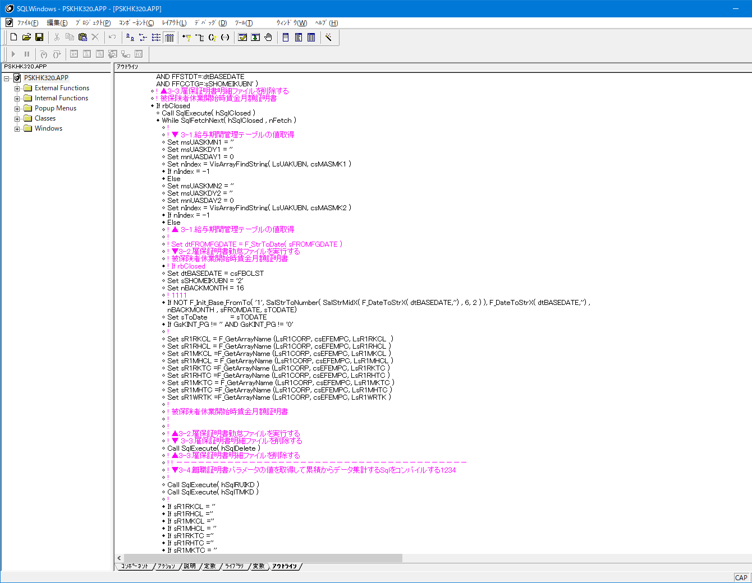
No
32

対象者のsqlが違うだけで
行うことは一緒なので1つにまとめること

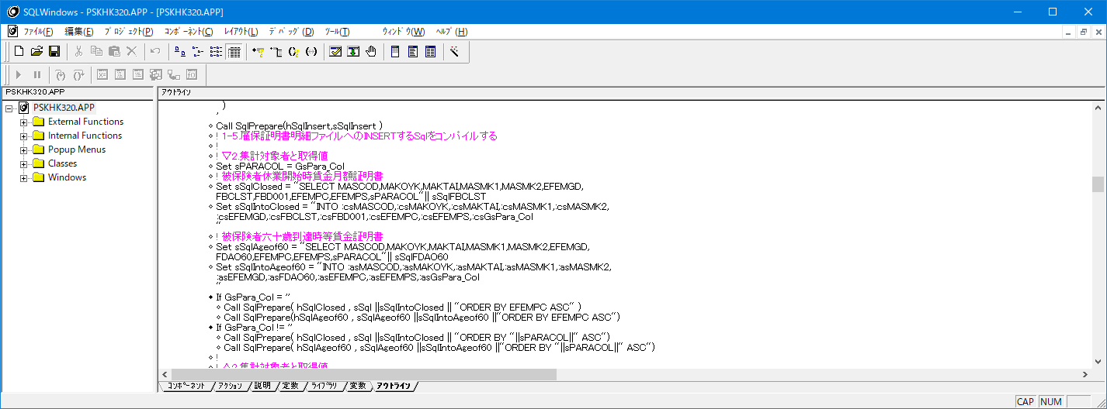

他の場合もSQLハンドルSQL識別ため使っていいですか

対象者のsqlを別のSqlハンドルにする必要なし
前の画面で休業開始か60歳到達時を選択するから
1つのSqlハンドルで使いまわしすれば、その後のLoop処理は
共通で使用できる
他の部分は1度SQLをPrepareしたらそのまま使用するので
Sqlハンドルは分けていいです。
左記のメインLoopの所だけ使いまわしです。

No
33
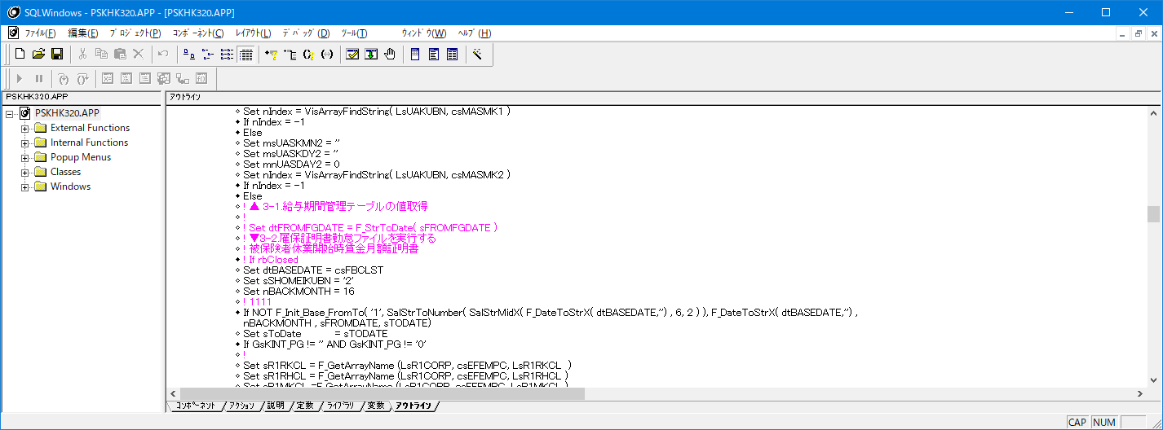

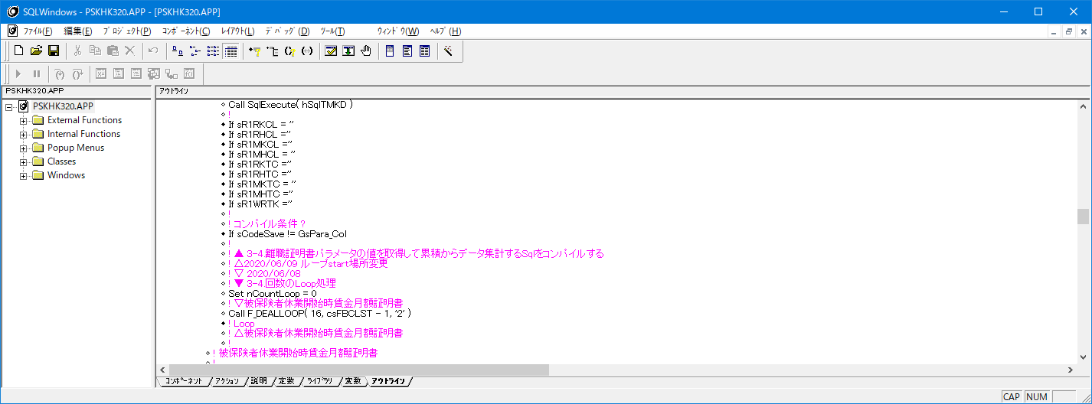

変数に入れている値を使用していない
意味がない

No
34
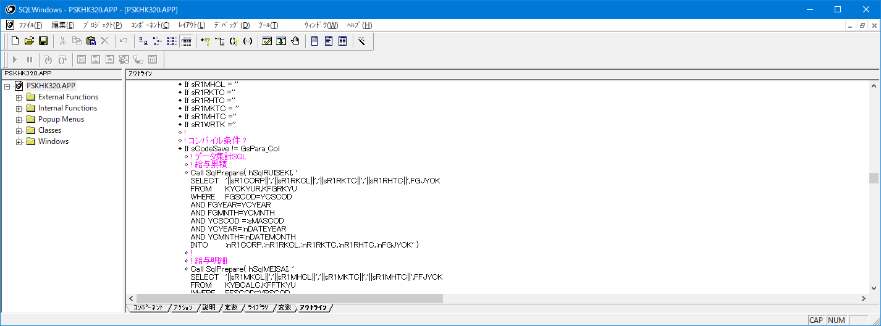

コンパイル条件書き方わかりません。詳しく教えてください。

比較している値がおかしい



メニューパラメータの設定について調査中です。

メニューパラメータの値で
これのどっちかになるはず！
SET sCodeSave = 'AAAAAAAAAAAAAAAAAAAAAAAAAAAAAAAAAAAAAAAAAAAAA'
Call SqlExecute( hSql )
While SqlFetchNext( hSql , nFetch )
・
IF GsPara_kbn='0'
csEFEMPC = csEFEMPC
ELSE
csEFEMPC = csGsPara_Col
・
Set sR1RKCL = F_GetArrayName (LsR1CORP, csEFEMPC, LsR1RKCL )
・
If sCodeSave != csEFEMPC
Call SqlPrepare( hSqlRUISEKI, '
・
SET sCodeSave = csEFEMPC
・
Call SqlExecute( hSqlRUISEKI )
Call SqlFetchNext( hSqlRUISEKI , nFetch )
こんな感じです。
離職票パラメータから取得するコードが変わったら、SELECTしてくるカラムも変わるのでPrepreする
最初にsCodeSave変数をありえない値にしてしまえば、不一致になるのでPrepareのロジックが通る
変わらない場合はSELECTする累積カラムも変わらないから、Execute/FetchNextだけでよい

No
35
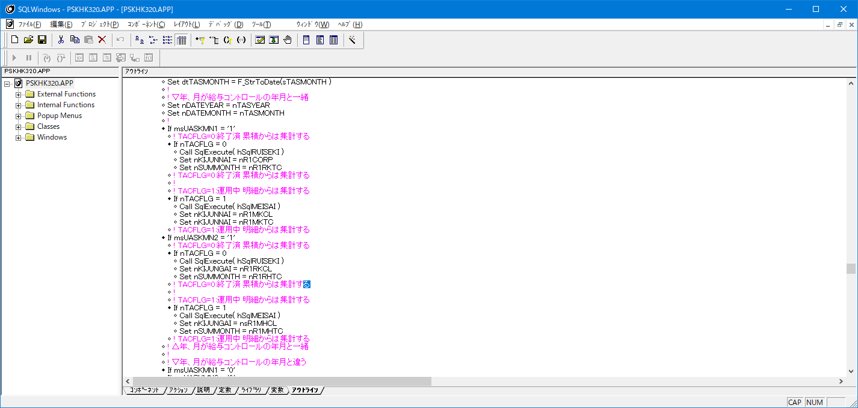

Sqlを実行しただけ
FetchNextがないので
いつまで経ってもデータが取得できない

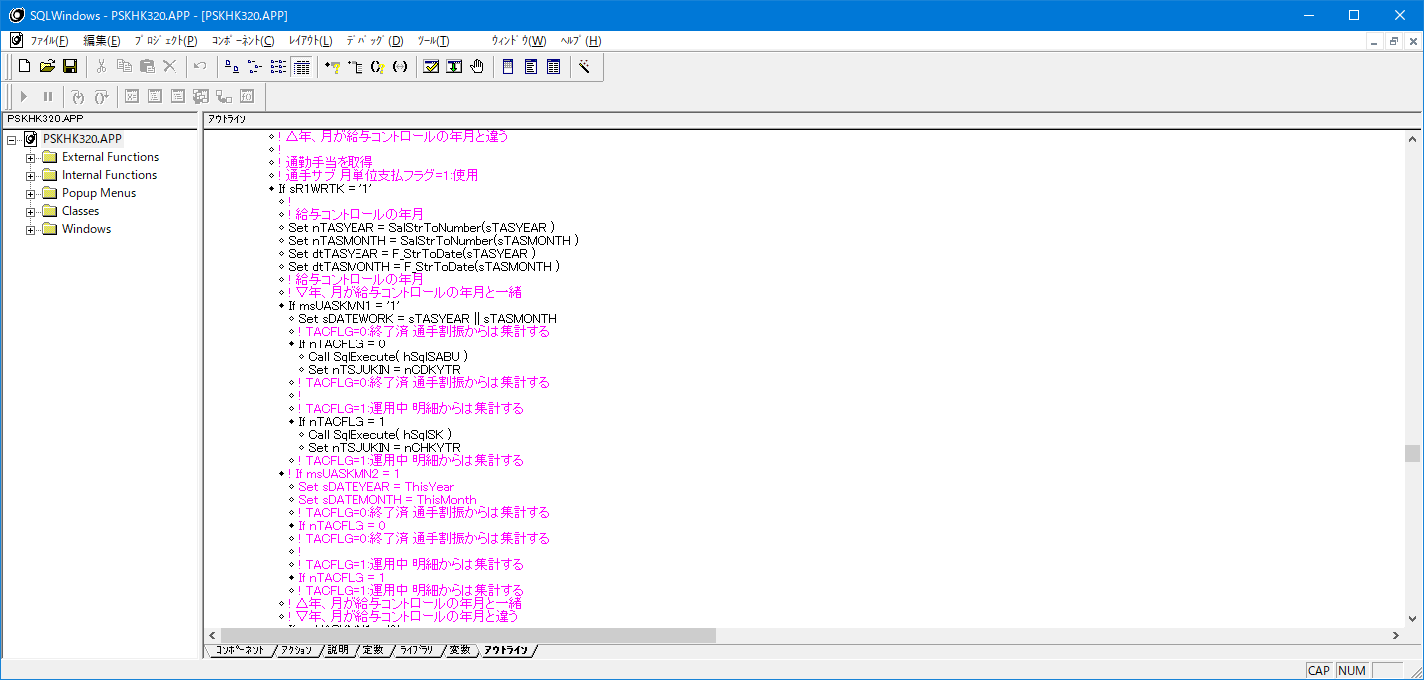
No
36

Sqlを実行しただけ
FetchNextがないので
いつまで経ってもデータが取得できない
他も同様なので確認すること！

No
37

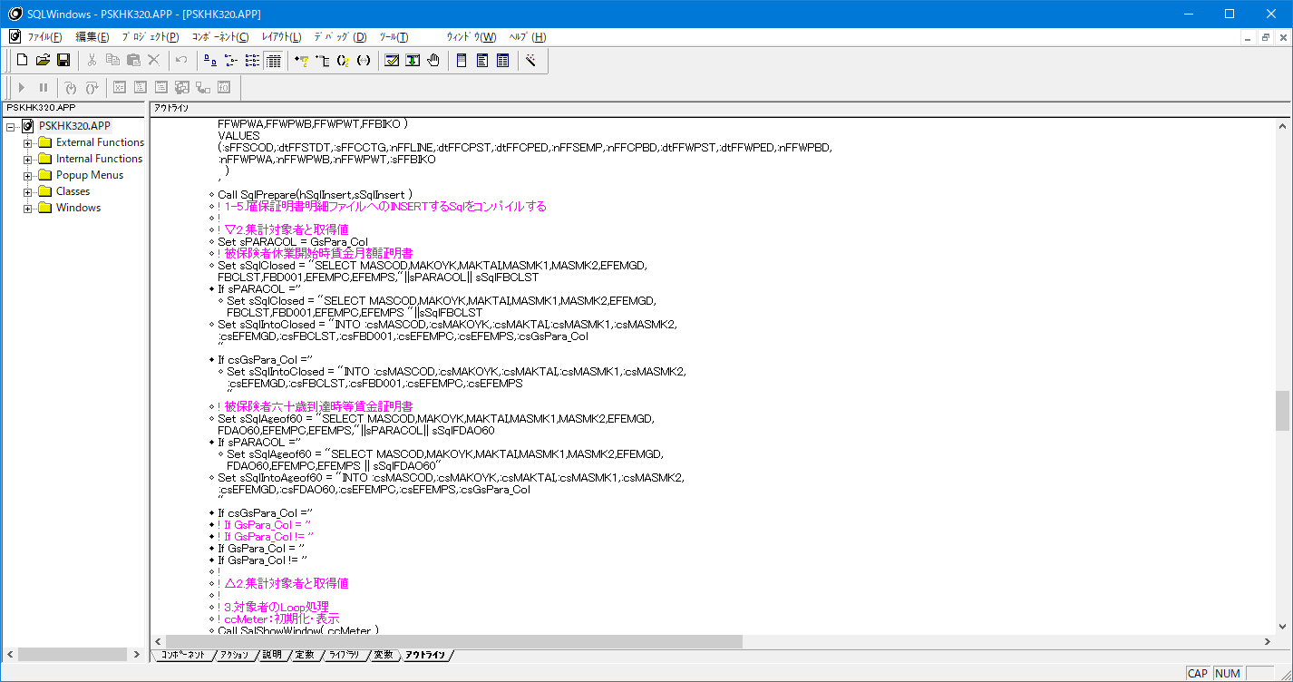

パラメータファイル結合カラムのGsPara_ColがNULLの場合
で同じSQLを書いているので書かない
そもそもロジックの書き方がおかしい
if GsPara_kbn='0'
EFEMPC
ELSE
GsPara_Col
の値で切り替えして
INTO句の変数を同じにすればよい

ここも一緒

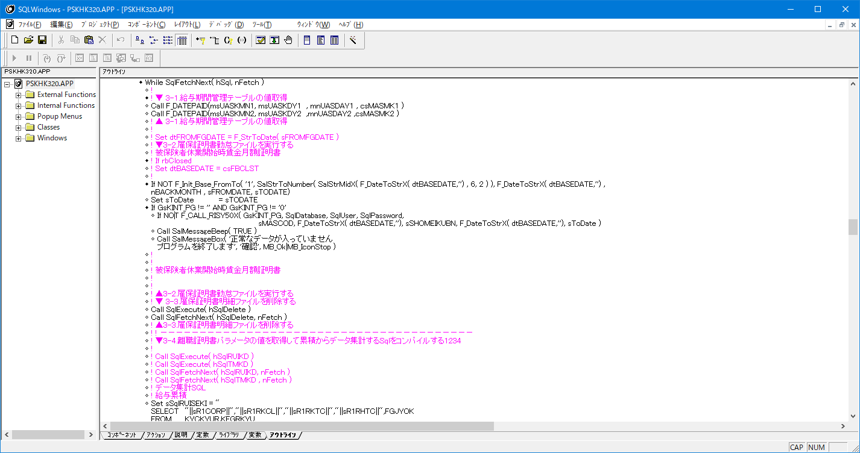
No
38

不要

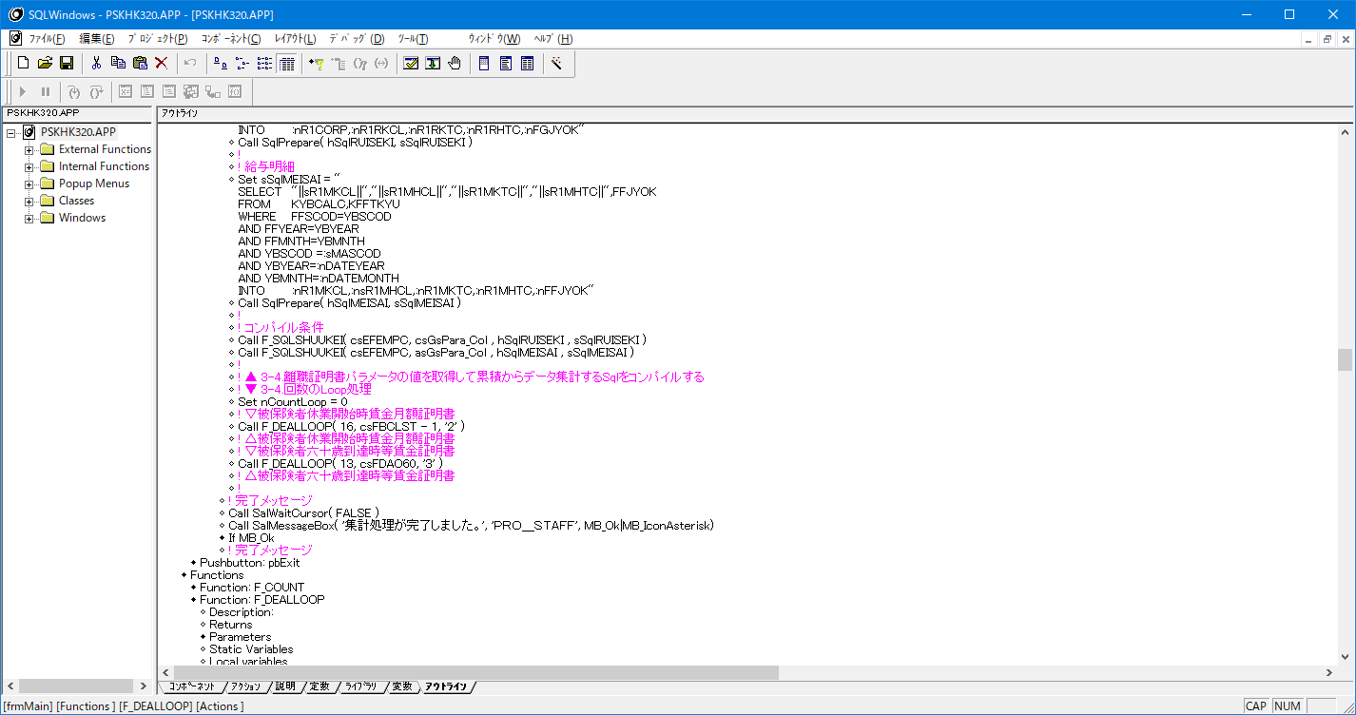
No
39

この書き方だと休業開始を選択して実行すると
60歳到達時の作られる
他の所ではrbClosedとかで分岐させているのになぜここだけ
分岐させないの？

No
40
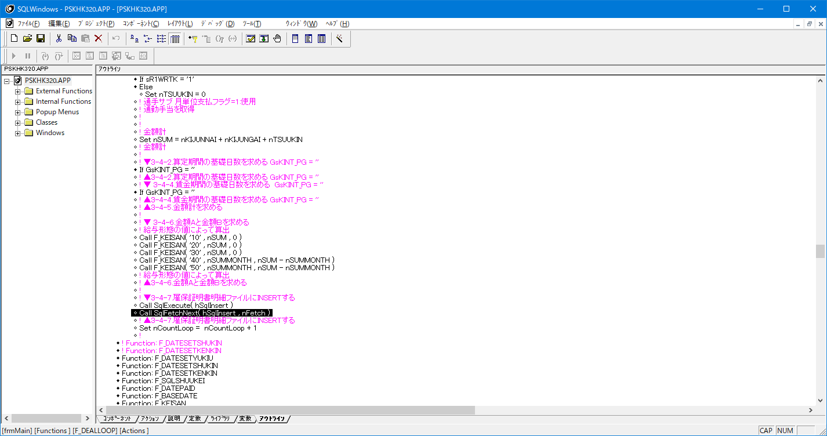

不要

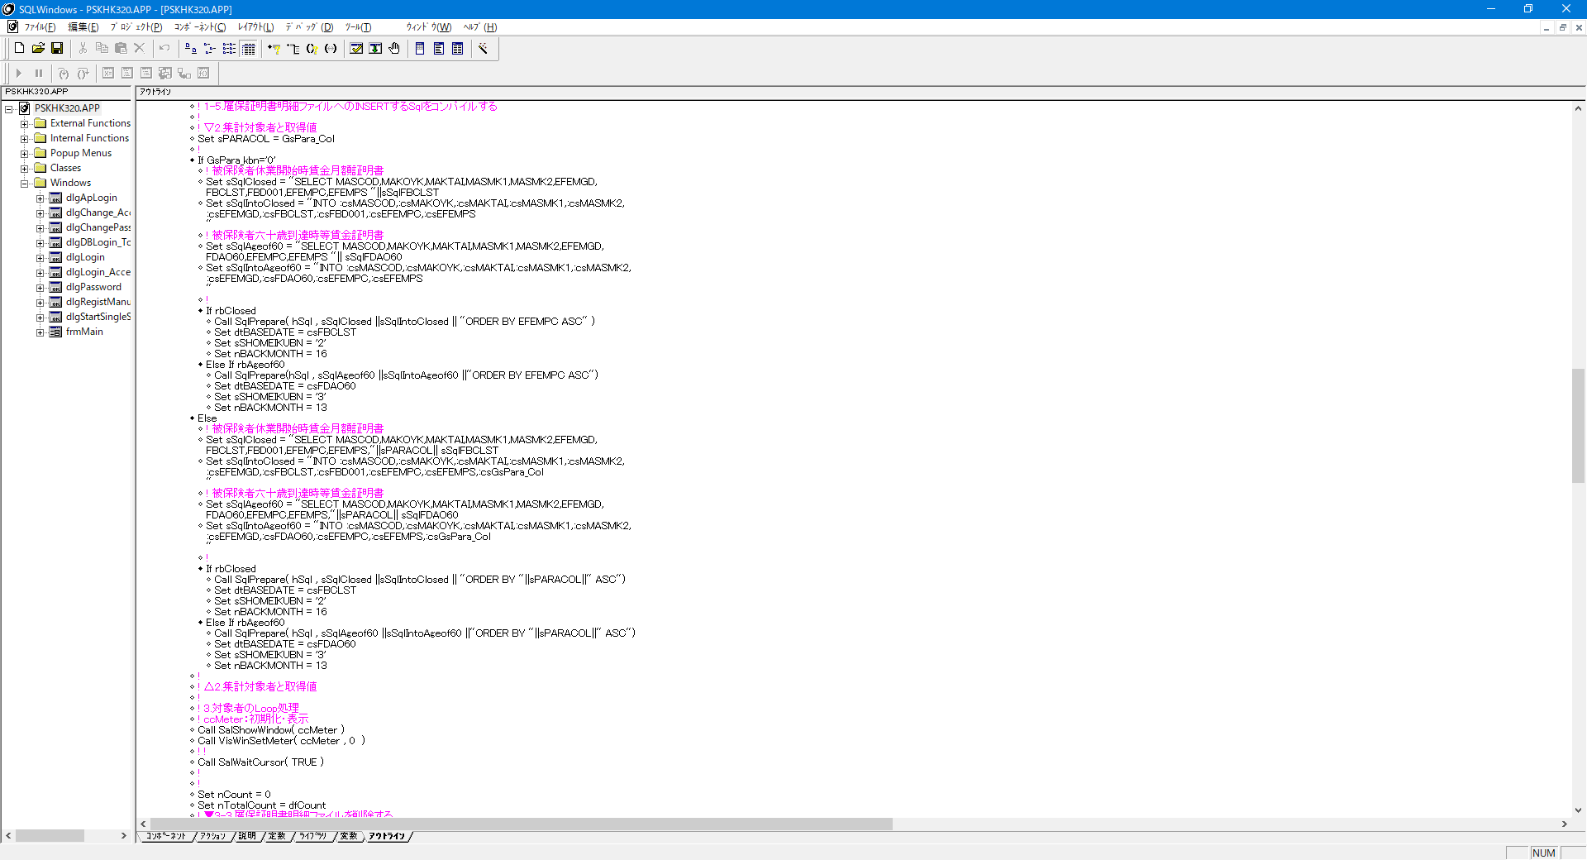
No
41

sPARACOLとEFEEMPCが違うだけなのでその部分だけ
動的に変えれば、他は同じロジックになるので1つにまとめること！

sPARACOLとEFEEMPCが違うだけなのでその部分だけ
動的に変えれば、他は同じロジックになるので1つにまとめること！

同じロジックになるので1つにまとめること！

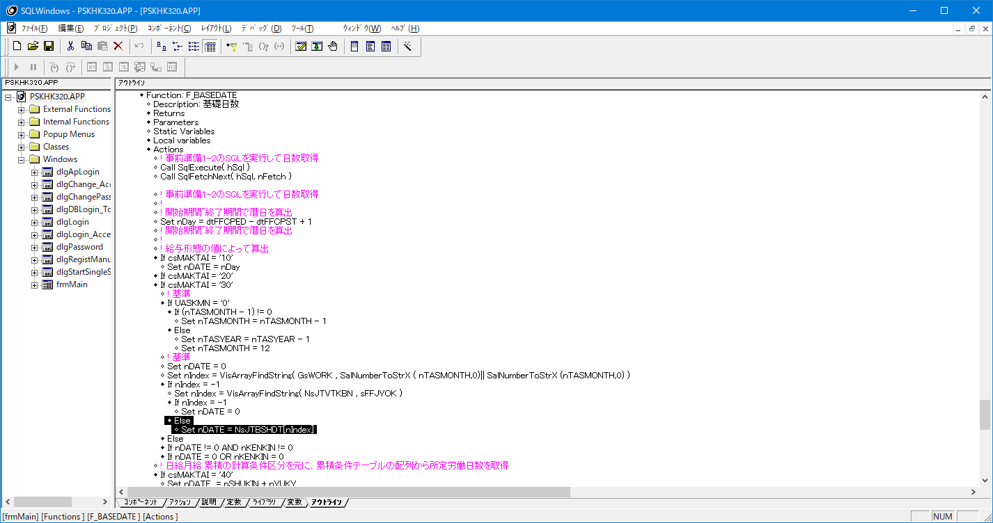
No
42

累積条件テーブルから取得する際の値に計算条件区分が足りない

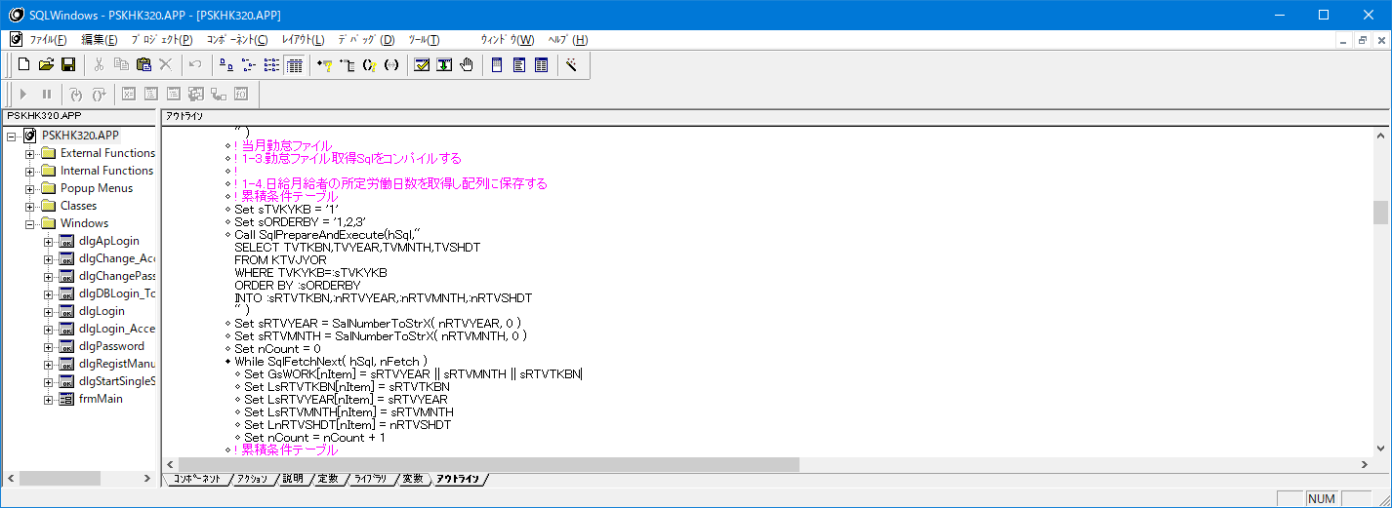

計算条件区分入れている

No
43

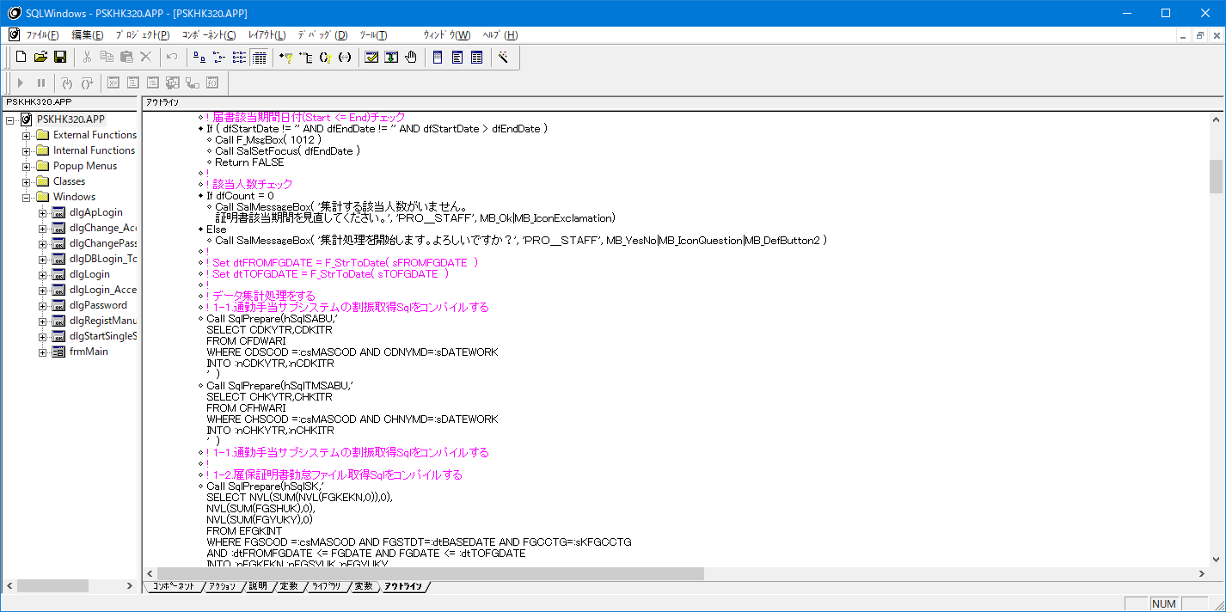

いいえを選択しても処理がストップしない

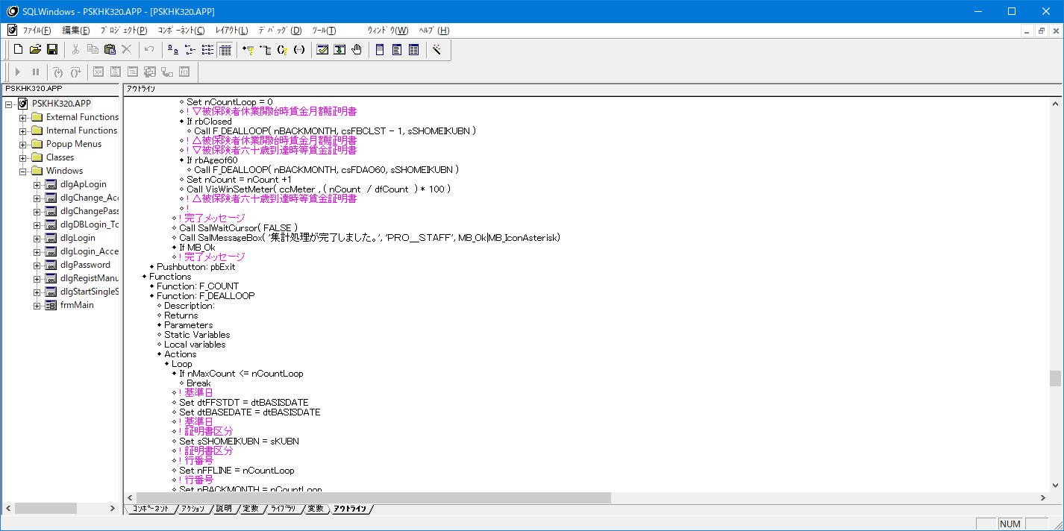
No
44

休業の16行目 60歳到達時の13行目ができないのでは？

問題記述表_PSKHK330
情報種別：社外秘
会社名：アイテックス株式会社
情報所有者：ビジネスソリューション事業部
問題記述表
 | サブシステム | ユースケース分類 | ユースケース名 | 機能名 | 区分
 | PRO_STAFF-α給与 | 電子申請の義務化 |  |  | CTDソース |  |  |  |  |  | 発生種別 |  |  |  | エラー現象 |  |  |  |  |  |  | 重要度 |  |  | エラー原因
 | 社内レビュー実施日 | 社内レビュー参加者 | お客様レビュー実施日 | お客様レビュー参加者 | ドキュメント作成者 |  | レビュー対象ページ数 | レビュー時間（分） |  | エラー件数 | 1:設計書 | 2:ドキュメント | 3:仕様変更 | 4:試験項目表 | 1:記述漏れ | 2:記述誤り | 3:記述不明確 | 4:標準違反 | 5:再利用誤り | 6:改善 | 7:非エラー | 1:高 | 2:中 | 3:低 | 1:要求の確認不足 | 2:設計条件の確認不足 | 3:実現方式の検討不足 | 4:設計技術の習熟不足 | 5:業務知識の習熟不足 | 6:周知連絡の不徹底 | 7:表現上の配慮不足 | 8:修正ミス
 | 2020/6/11～ | 安田 |  |  | 安田 |  |  |  |  |  | 0 | 0 | 0 | 0 | 0 | 10 | 0 | 0 | 0 | 0 | 0 | 0 | 0 | 10 | 0 | 0 | 0 | 0 | 0 | 0 | 0 | 0

No | レビュー対象 機能名 | 指摘箇所 PGID | 指摘箇所 | 問題点 | 修正内容 検討結果 | 指摘日 | 指摘者 | 修正日 | 修正者 | 発生種別 | エラー現象 | 重要度 | エラー原因
1 | 証明書データ保守 | PSKHK330 | 届書選択 | 同じロジックを書いている 60歳時はSalSendMsgで休業開始のSAM_Clickに処理を飛ばすこと | 内容確認(安田） | 2020-06-11 | 安田 | 2020-06-11 | ト | 5：ソース | 2:記述誤り | 3:低 | 9:非エラー
2 | 証明書データ保守 | PSKHK330 | 該当人数取得SQL | バンド変数て定義していない バインド変数で定義すること | 内容確認(安田） | 2020-06-11 | 安田 | 2020-06-11 | ト | 5：ソース | 2:記述誤り | 3:低 | 9:非エラー
3 | 証明書データ保守 | PSKHK330 | 該当人数取得SQL | FBCLST/FDAO60の条件で暗黙変換しているのはダメ FBCLST/FDAO60は日付型 dfStartDate/dfEndDateのデータフィールドは文字型なので、dfStartDate/dfEndDateの値は日付型に変換して使用すること | 内容確認(安田） | 2020-06-11 | 安田 | 2020-06-11 |  | 5：ソース | 2:記述誤り | 3:低 | 9:非エラー
4 | 証明書データ保守 | PSKHK330 | 該当人数取得SQL | 余計なCOMITTがある | 内容確認(安田） | 2020-06-11 | 安田 | 2020-06-11 | ト | 5：ソース | 2:記述誤り | 3:低 | 9:非エラー
5 | 証明書データ保守 | PSKHK330 | コードの配列セット | 不要なLoopがある 関数に配列を定義してあげればよい | 内容確認(安田） | 2020-06-11 | 安田 | 2020-06-11 | ト | 5：ソース | 2:記述誤り | 3:低 | 9:非エラー
6 | 証明書データ保守 | PSKHK330 | コードの配列セット | 開発ルールに則っていない 配列でもString変数ならがs****とすること！ | 内容確認(安田） | 2020-06-11 | 安田 | 2020-06-11 | ト | 5：ソース | 2:記述誤り | 3:低 | 9:非エラー
7 | 証明書データ保守 | PSKHK330 | 対象者表示 | 不要な所属セキュリティロジックがある | 内容確認(安田） | 2020-06-11 | 安田 | 2020-06-11 | ト | 5：ソース | 2:記述誤り | 3:低 | 9:非エラー
8 | 証明書データ保守 | PSKHK330 | 対象者表示 | 不要な関数F_LoadDataが残ったままになっている | 内容確認(安田） | 2020-06-11 | 安田 | 2020-06-11 | ト | 5：ソース | 2:記述誤り | 3:低 | 9:非エラー
9 | 証明書データ保守 | PSKHK330 | 対象者表示 | 日付変数が開発ルールに則っていない dt****とすること！ | 内容確認(安田） | 2020-06-11 | 安田 | 2020-06-11 | ト | 5：ソース | 2:記述誤り | 3:低 | 9:非エラー
10 | 証明書データ保守 | PSKHK330 | 対象者表示 | 使用しないテーブルスプリットのロジックが残っている サンプルで使用した際のロジックなので削除してください | SalTblInsertRow( tblMain, TBL_MinSplitRow ) が残っている | 2020-06-11 | 安田 | 2020-06-12 | ト | 5：ソース | 2:記述誤り | 3:低 | 9:非エラー
11 | 証明書データ保守 | PSKHK330 | 日数入力時チェック | 基礎日数と賃金日数に変数が固定で同じように書いている。 数値変数に入れて共通化すること！ | 内容確認(安田） | 2020-06-11 | 安田 | 2020-06-12 | ト | 5：ソース | 2:記述誤り | 3:低 | 9:非エラー
12 | 証明書データ保守 | PSKHK330 | 金額Ａ/Ｂ入力時 | 生きていないロジックがある 多分ELSEが抜けている | 内容確認(安田） | 2020-06-11 | 安田 | 2020-06-12 | ト | 5：ソース | 2:記述誤り | 3:低 | 9:非エラー
13 | 証明書データ保守 | PSKHK330 | 備考欄入力時 | ELSEが抜けている | 内容確認(安田） | 2020-06-11 | 安田 | 2020-06-12 | ト | 5：ソース | 2:記述誤り | 3:低 | 9:非エラー
14 | 証明書データ保守 | PSKHK330 | 更新時 | FFSTDTとFFCCTGの条件が抜けている | 内容確認(安田） | 2020-06-11 | 安田 | 2020-06-12 | ト | 5：ソース | 2:記述誤り | 3:低 | 9:非エラー
15 | 証明書データ保守 | PSKHK330 | 更新時の行フラグ | 1行更新後に行フラグを消すロジックは不要 | 内容確認(安田） | 2020-06-11 | 安田 | 2020-06-12 | ト | 5：ソース | 2:記述誤り | 3:低 | 9:非エラー
16 | 証明書データ保守 | PSKHK330 | 該当人数取得SQL | 該当人数と対象者表示のSQLは同じだが2か所に書いている |  | 2020-06-12 | 安田 | 2020-06-12 | ト | 5：ソース | 2:記述誤り | 3:低 | 9:非エラー
17 | 証明書データ保守 | PSKHK330 | 該当人数取得SQL | COUNTにDISTINCT追加 |  | 2020-06-12 | 安田 | 2020-06-12 | ト | 1:設計書 | 1:記述漏れ | 3:低 | 1:要求の確認不足
18 | 証明書データ保守 | PSKHK330 | 該当人数取得SQL | 退職給与区分と雇用保険区分の値が暗黙変換している |  | 2020-06-12 | 安田 | 2020-06-12 | ト | 5：ソース | 2:記述誤り | 3:低 | 9:非エラー
19
20
21
22
23
24
25
26
27
28
29
30
31

 | 【注意事項】
 | ※誤字脱字は記入不要です。レビュー中に直接修正して下さい。
 | ※6行目（レビュー実施日～）を「レビュー実施結果」ファイルに値の貼り付けして下さい。

 | ※オレンジは計算式ですので、入力は不要です。
 | ※レビュー対象ページ数：表紙や修正履歴など、機能に関係ないシートは除いて、印刷時のページ数をカウントして下さい。
 | ※発生種別「3:仕様変更」の場合は、エラーではないため、エラー現象、エラー原因は入力不要です。
 | ※エラー現象「7:非エラー」の場合は、エラーではないため、重要度とエラー原因は入力不要です。
 | ※レビューを複数回（２回目やり直しやお客様レビューなど）実施した場合は、、レビュー実施結果のフォルダやファイルを分けて管理・集計して下さい。

PSKHK330
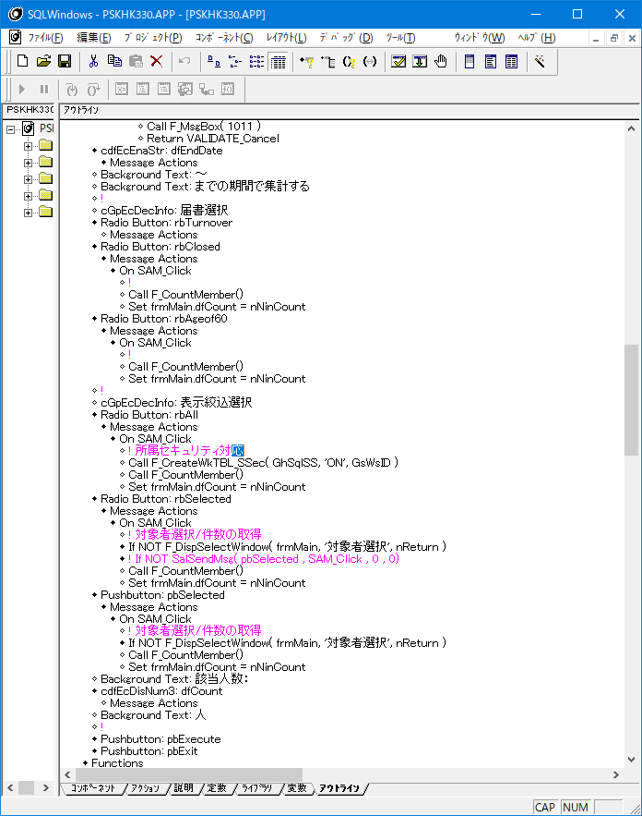
No
1

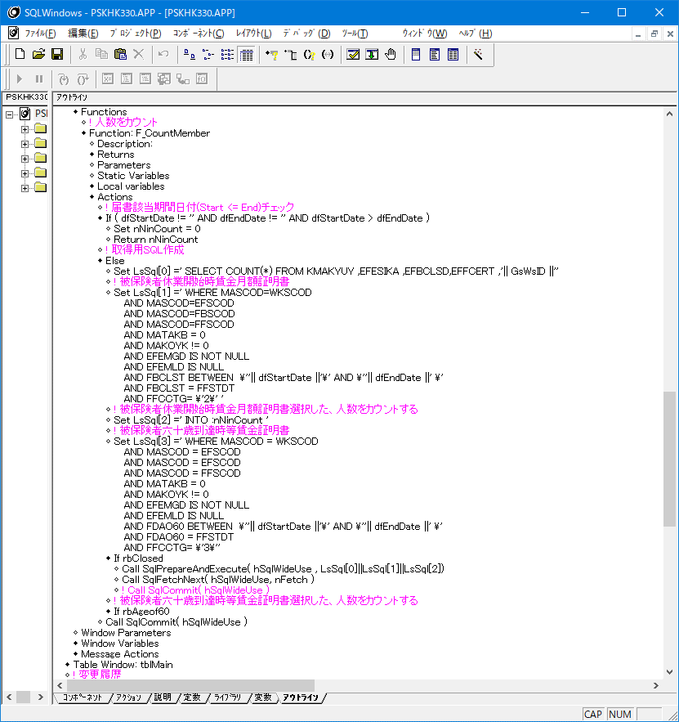
No
2

バインド変数になっていない
FBCLST BETWEEN :dtStartDate AND :dtEndDate

バインド変数になっていない
FFCCTG=:GnCertificateSelection

No
3

dfStartDate/dfEndDateが暗黙変換している
dfStartDate →dtStartDateの日付型の変数に変換
dfEndDate → dtEndDateの日付型の変数に変換
すること！

No
4

このCOMMITは不要

No
5,6
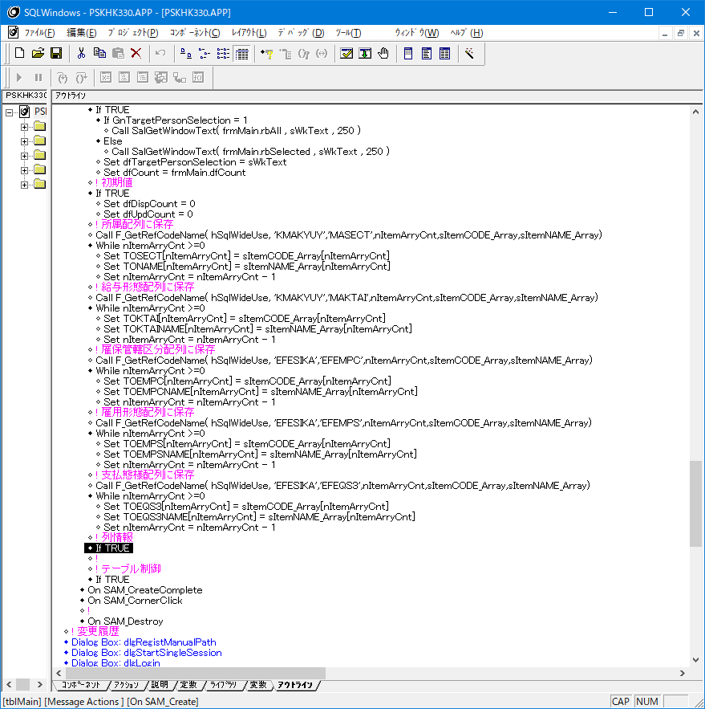

関数に配列を定義してあげればこのLoopは不要
配列名が開発ルールに則っていない
sTOSECTにすること
sTOSECT,sTONAME)

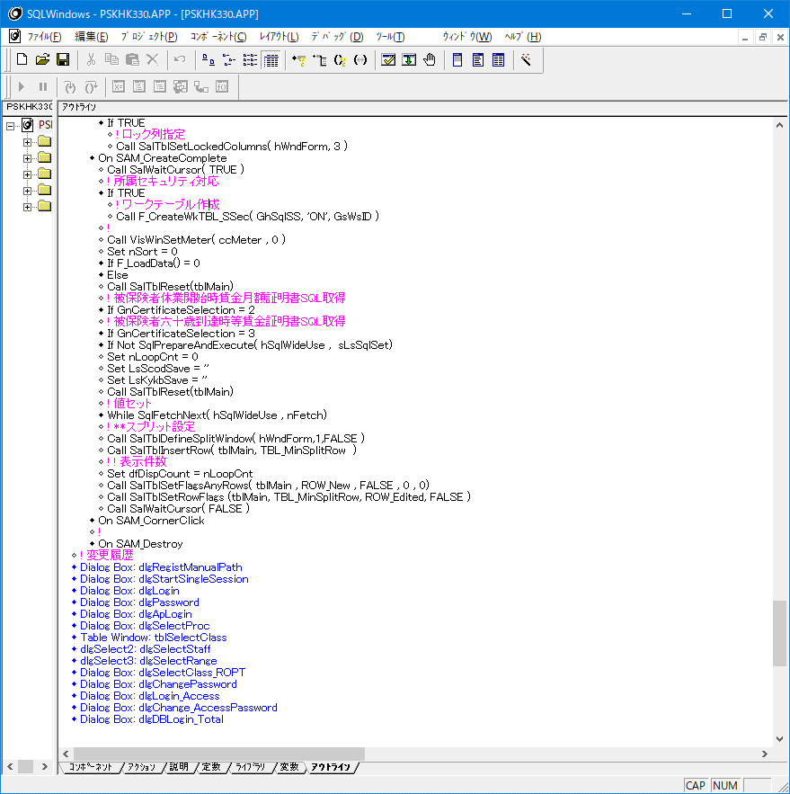
No
7

このタイミングでは不要

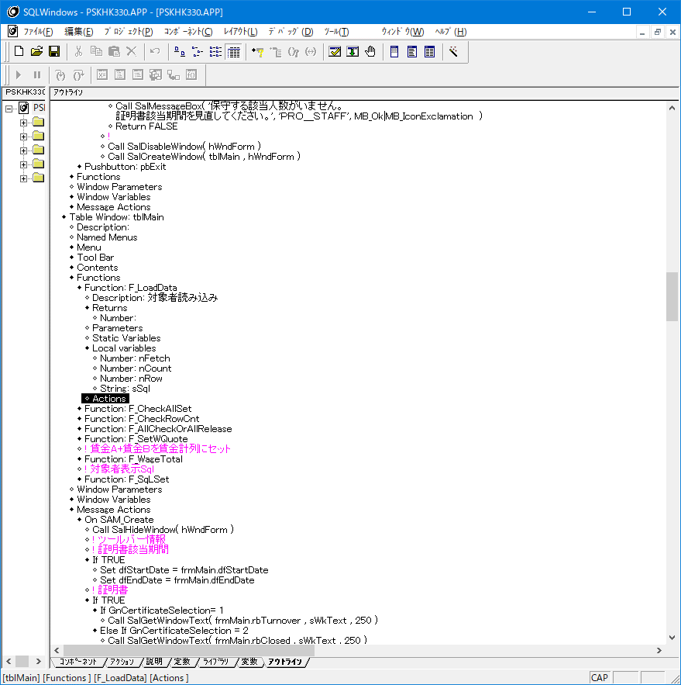
No
8

ここに書かなかったのであれば削除すること

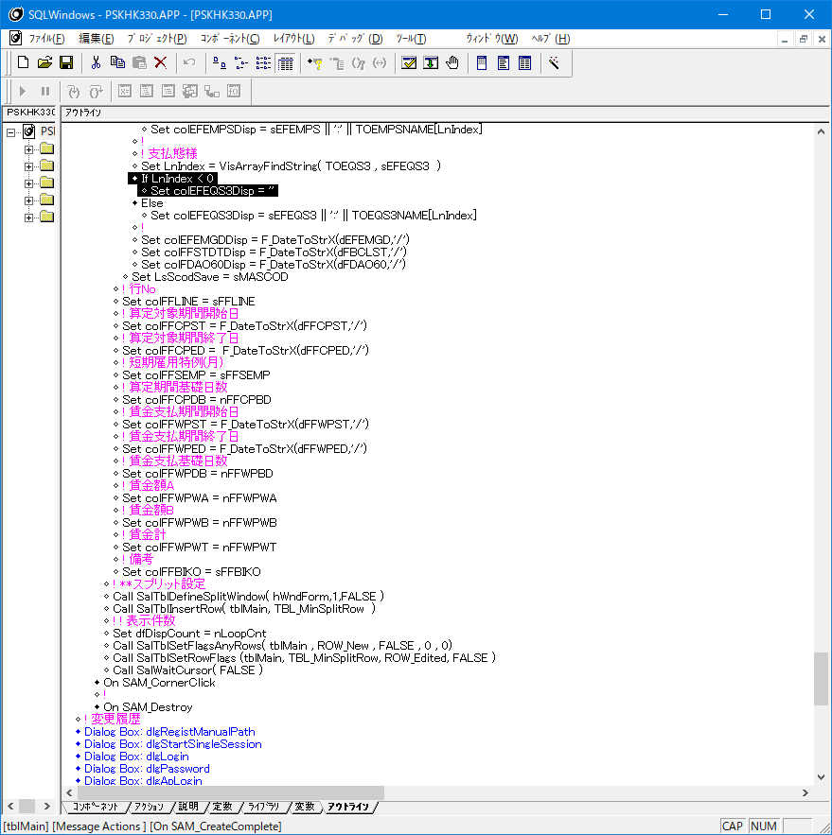
No
9

開発ルールに則っていない
日付型の変数はdt***とすること！

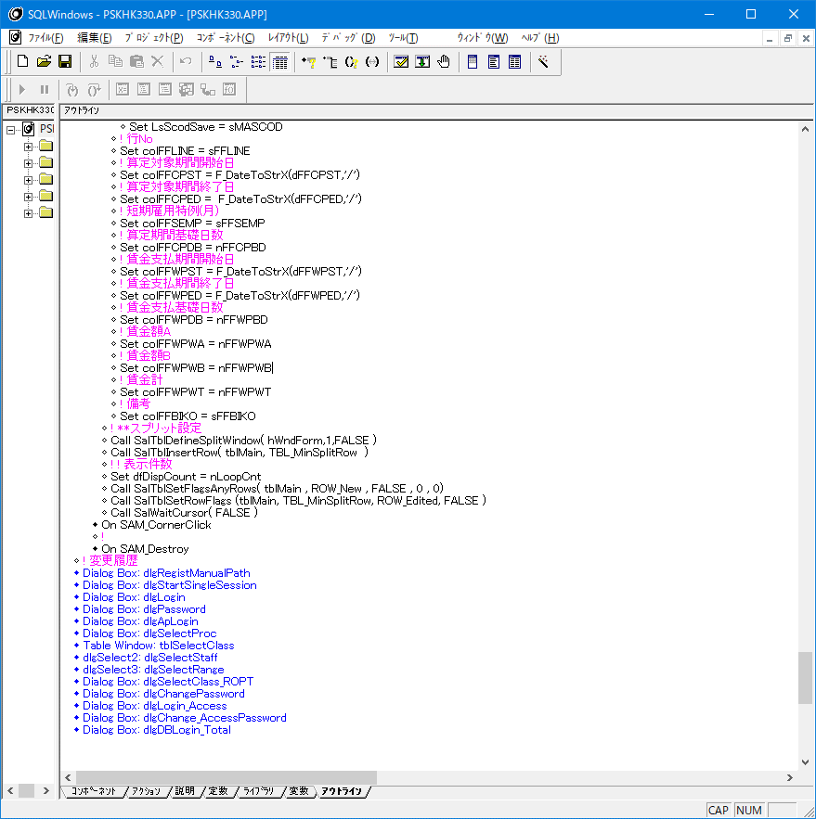
No
10

不要なので削除

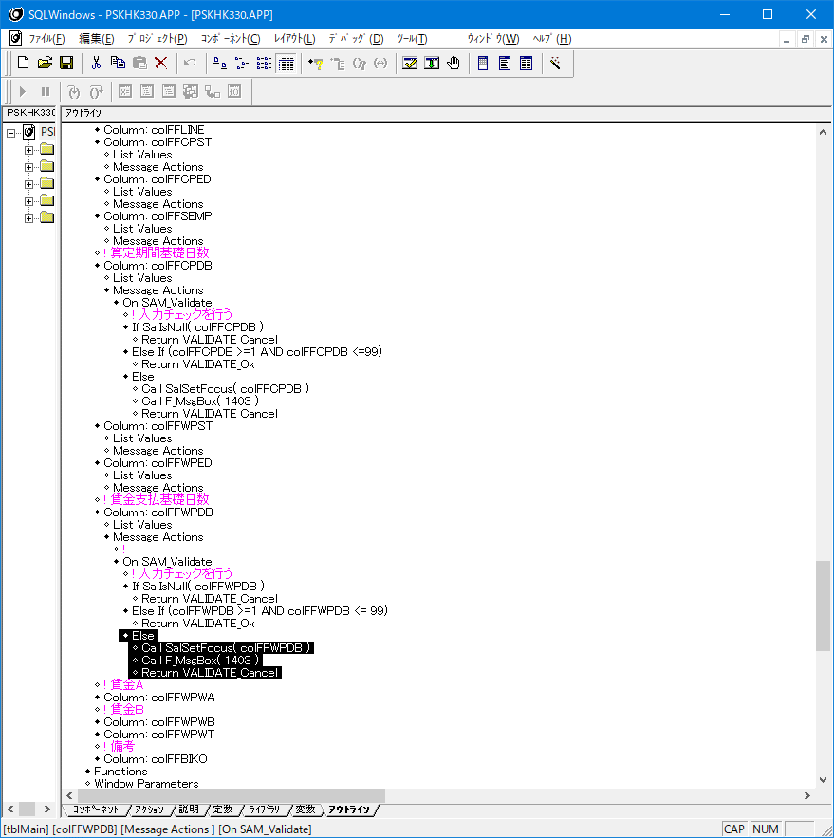
No
11

数値変数に入れて共通化すること！
数値変数はSAM_Create時に値をセットすればよい


No
12

Return VALIDATE_Okの所で処理が終わってるので
ここのロジックが生きていない
ELSEかな？


No
13

ELSE
Return VALIDATE_Ok
がないので、VALIDATEから抜けない


No
14

FFSTDTとFFCCTGの条件が抜けている


No
15

1行更新後に行フラグを解除する処理は不要
他の給与マスター一括保守とかやっていないので
操作性を統一する必要があるので削除

No
16,17,18



たいＳ
WHERE句は該当人数と対象者表示は一緒なので
1つにまとめること

COUNT(DISTINCT MASCOD)に変更

暗黙変換している
文字列変数を使用してバインド形式にすること！

問題記述表_PSKHK340
情報種別：社外秘
会社名：アイテックス株式会社
情報所有者：ビジネスソリューション事業部
問題記述表
 | サブシステム | ユースケース分類 | ユースケース名 | 機能名 | 区分
 | PRO_STAFF-α給与 | 電子申請の義務化 |  |  | CTDソース |  |  |  |  |  | 発生種別 |  |  |  | エラー現象 |  |  |  |  |  |  | 重要度 |  |  | エラー原因
 | 社内レビュー実施日 | 社内レビュー参加者 | お客様レビュー実施日 | お客様レビュー参加者 | ドキュメント作成者 |  | レビュー対象ページ数 | レビュー時間（分） |  | エラー件数 | 1:設計書 | 2:ドキュメント | 3:仕様変更 | 4:試験項目表 | 1:記述漏れ | 2:記述誤り | 3:記述不明確 | 4:標準違反 | 5:再利用誤り | 6:改善 | 7:非エラー | 1:高 | 2:中 | 3:低 | 1:要求の確認不足 | 2:設計条件の確認不足 | 3:実現方式の検討不足 | 4:設計技術の習熟不足 | 5:業務知識の習熟不足 | 6:周知連絡の不徹底 | 7:表現上の配慮不足 | 8:修正ミス
 | 2020/6/11～ | 安田 |  |  | 安田 |  |  |  |  |  | 0 | 0 | 0 | 0 | 0 | 0 | 0 | 0 | 0 | 0 | 0 | 0 | 0 | 0 | 0 | 0 | 0 | 0 | 0 | 0 | 0 | 0

No | レビュー対象 機能名 | 指摘箇所 PGID | 指摘箇所 | 問題点 | 修正内容 検討結果 | 指摘日 | 指摘者 | 修正日 | 修正者 | 発生種別 | エラー現象 | 重要度 | エラー原因
1 | 雇用保険証明書 | PSKHK3400
2
3
4
5
6
7
8
9
10
11
12
13
14
15
16
17
18
19
20
21
22
23
24
25
26
27
28
29
30
31

 | 【注意事項】
 | ※誤字脱字は記入不要です。レビュー中に直接修正して下さい。
 | ※6行目（レビュー実施日～）を「レビュー実施結果」ファイルに値の貼り付けして下さい。

 | ※オレンジは計算式ですので、入力は不要です。
 | ※レビュー対象ページ数：表紙や修正履歴など、機能に関係ないシートは除いて、印刷時のページ数をカウントして下さい。
 | ※発生種別「3:仕様変更」の場合は、エラーではないため、エラー現象、エラー原因は入力不要です。
 | ※エラー現象「7:非エラー」の場合は、エラーではないため、重要度とエラー原因は入力不要です。
 | ※レビューを複数回（２回目やり直しやお客様レビューなど）実施した場合は、、レビュー実施結果のフォルダやファイルを分けて管理・集計して下さい。

